策略分析
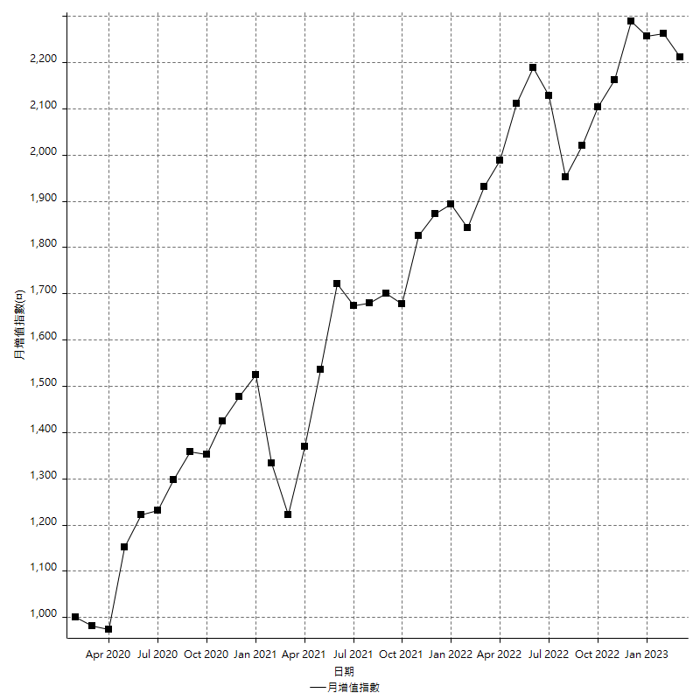
策略績效總結果

 | 所有交易 | 多單 | 空單
淨利 | 240200 | 13200 | 227000
毛利 | 1008200 | 21600 | 986600
毛損 | -768000 | -8400 | -759600
調整後淨利 | 94707.348885 | -7670.7658145 | 82957.09121
調整後毛利 | 940685.93437 | 9129.2341855 | 920083.44157
調整後毛損 | -845978.58548 | -16800 | -837126.35036
特定淨利 | -96000 | 13200 | -109200
特定毛利 | 672000 | 21600 | 650400
特定毛損 | -768000 | -8400 | -759600
帳戶所需金額 | 70200 | 8400 | 64400
帳戶報酬 | 342.16524217 | 157.14285714 | 352.48447205
初始資本報酬 | 120.1 | 6.6 | 113.5
最大策略虧損 | -75600 | -12800 | -72200
最大策略虧損 (%) | -24.387096774 | -5.9701492537 | -22.733423545
最大平倉交易虧損 | -70200 | -8400 | -64400
最大平倉交易虧損 (%) | -22.941176471 | -3.9179104478 | -21.193415638
最大的策略虧損報酬 | 3.1772486772 | 1.03125 | 3.1440443213
獲利因子 | 1.3127604167 | 2.5714285714 | 1.2988414955
調整獲利因子 | 1.1119500547 | -0.54340679676 | 1.0990974554
特定獲利因子 | -0.875 | 2.5714285714 | -0.85624012638
最大持有契約數量 | 1 | 1 | 1
滑價支付 | 70000 | 400 | 69600
佣金支付 | 0 | 0 | 0
未平倉部位損益 | n/a | n/a | n/a
年報酬率 | 38.992201905 | 2.1427854502 | 36.849416455
月報酬率 | 3.2493501587 | 0.17856545419 | 3.0707847045
買進持有績效 | 71211.34461 | 66319.939602 | 71211.34461
平均月報酬 | 6321.0526316
月報酬的標準差 | 17496.534914

績效比率

成長潛力比(Upside Potential Ratio) | 36.769875728
夏普比率 | 0.38263827371
索丁諾比率 | 0.5816971409
Fouse 比率 | 0.018742902035
Calmar 比率 | 0.0050297029703
Sterling 比率 | 0.0019535386324
淨利/最大損失百分比 | 2859.5238095
淨利/最大交易績效拉回百分比 | 3002.5
淨利/最大策略績效拉回百分比 | 317.72486772
特定淨利/最大損失百分比 | -1142.8571429
特定淨利/最大交易績效拉回百分比 | -1200
特定淨利/最大策略績效拉回百分比 | -126.98412698
調整後淨利/最大損失百分比 | 1127.4684391
調整後淨利/最大交易績效拉回百分比 | 1183.8418611
調整後淨利/最大策略績效拉回百分比 | 125.27427101

時間分析

交易期間 | 3 Yrs, 1 Mth, 3 Dys, 11 Mins
策略在市場的時間 | 7 Dys, 9 Hrs, 55 Mins
策略在市場的時間百分比 | 0.65894614296
最長的持平期間 | 28 Dys, 20 Hrs, 2 Mins
最大獲利日期 | 2021-05-19
最大虧損日期 | 2020-02-12
最大策略虧損日期 | 2/24/21
最大平倉交易虧損日期 | 3/3/21

詳細權益曲線

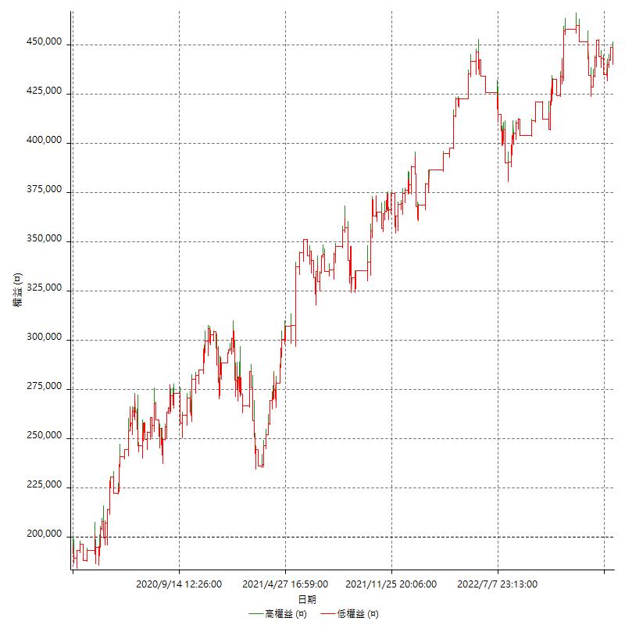

詳細權益曲線及績效拉回

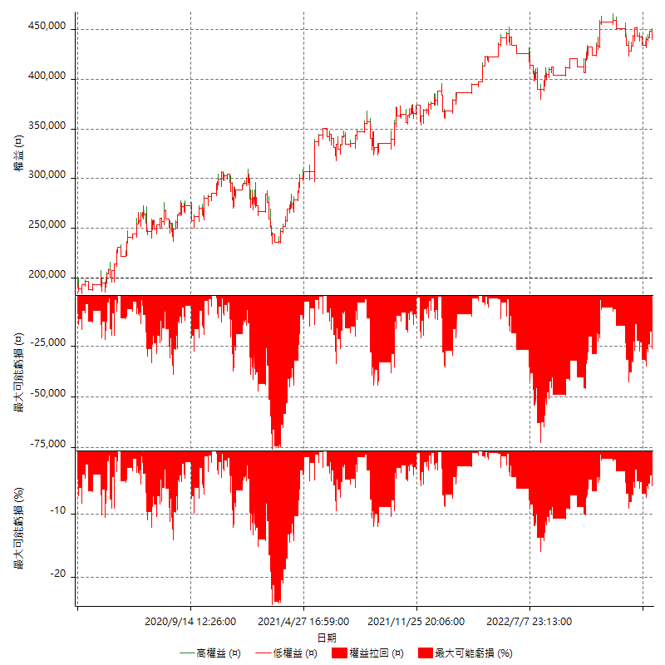

多單詳細權益曲線

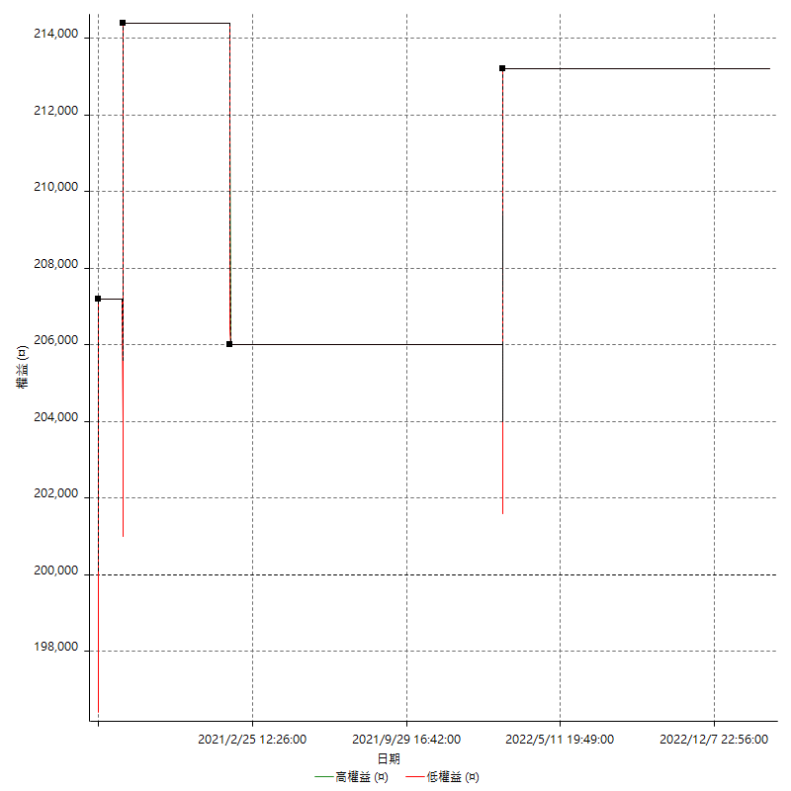

空單詳細權益曲線

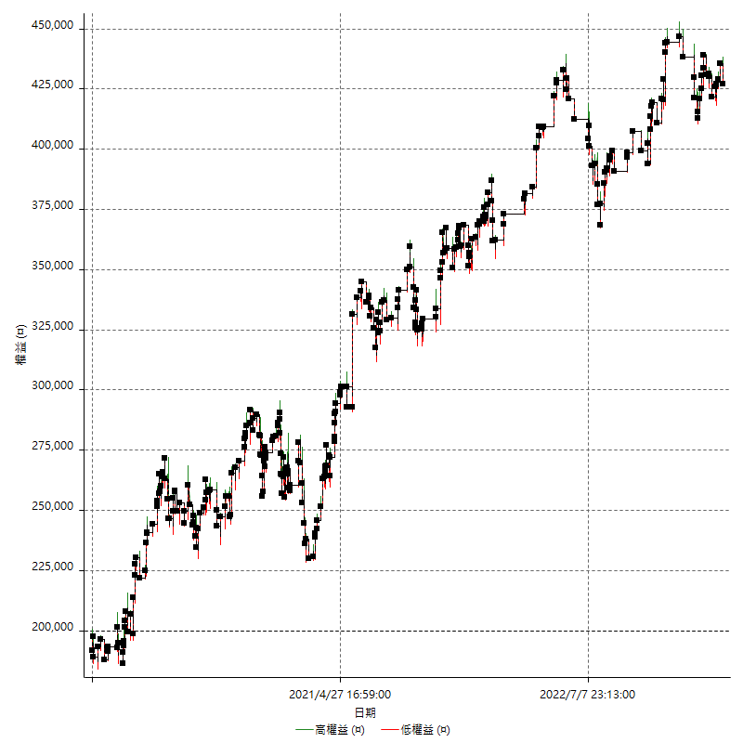

權益增加 & 拉回

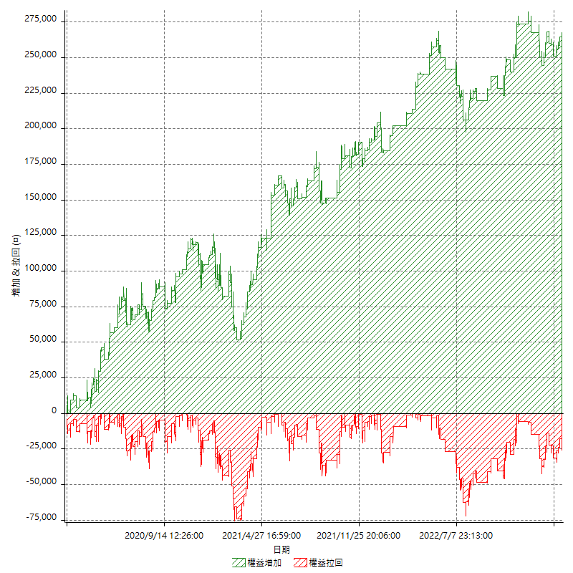

權益增加 & 拉回(%)

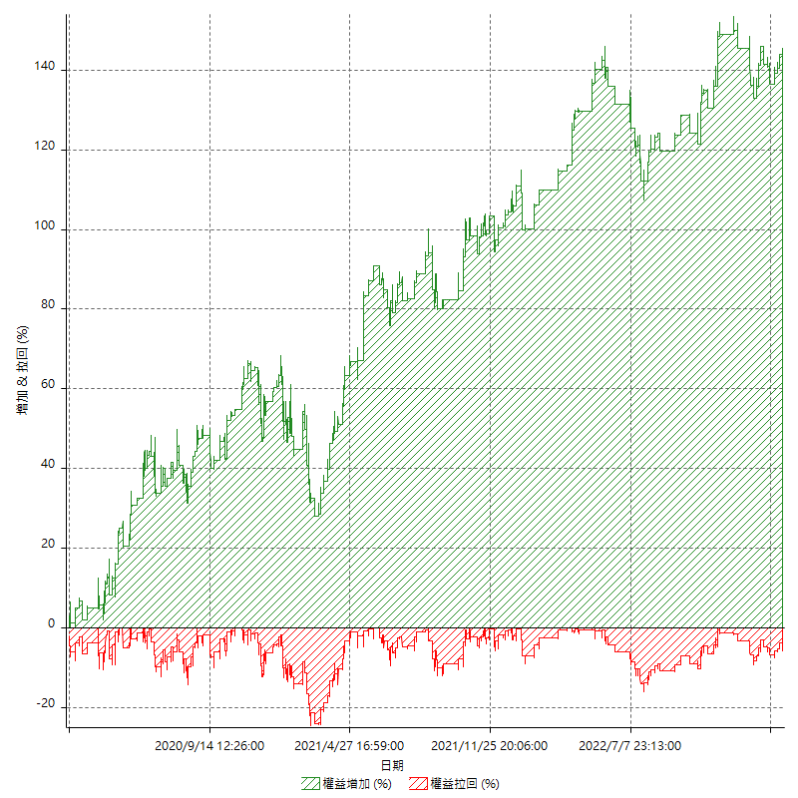

平倉權益曲線

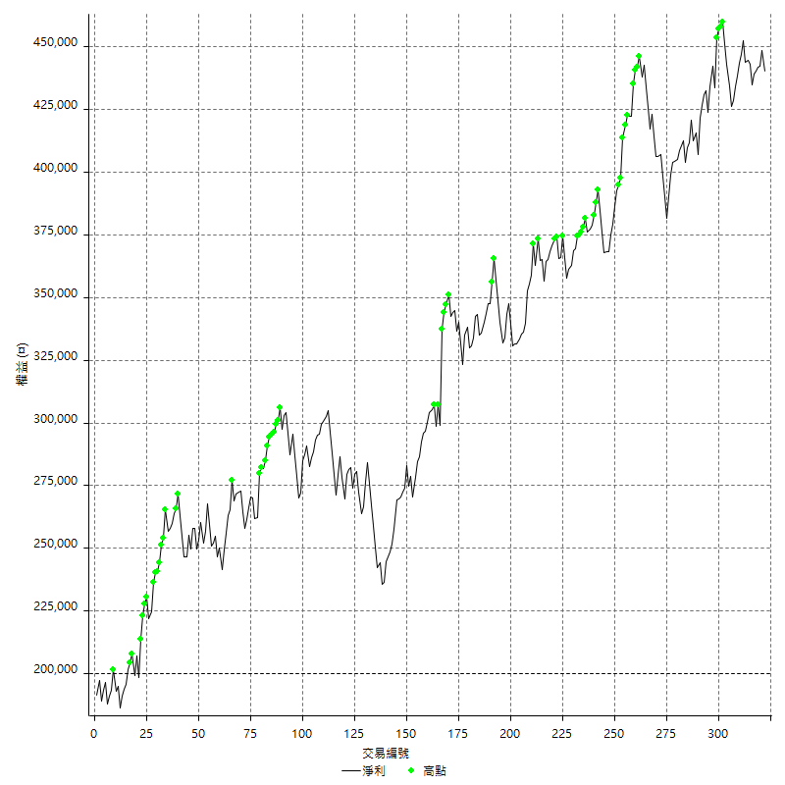

平倉權益曲線及績效拉回

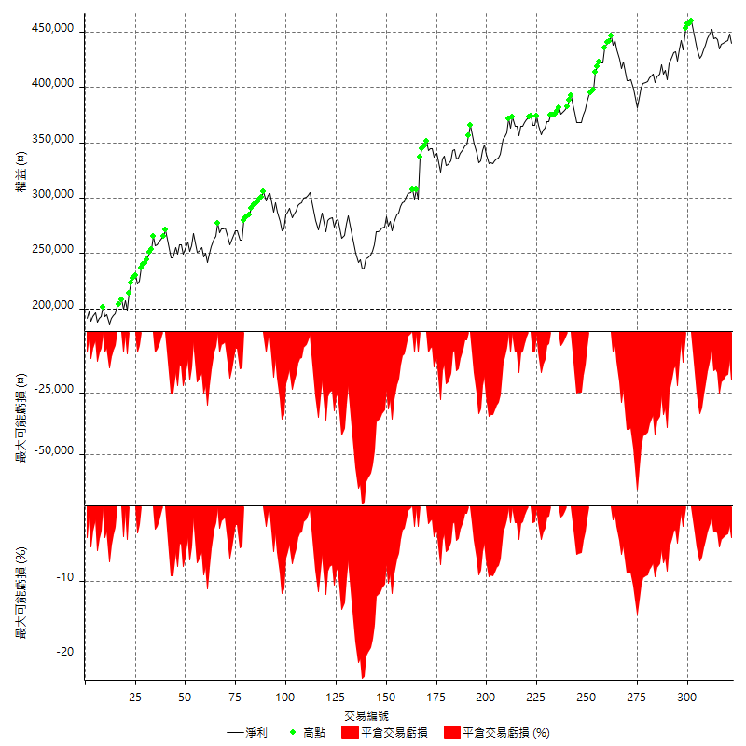

買進持有績效



月增值指數

交易分析
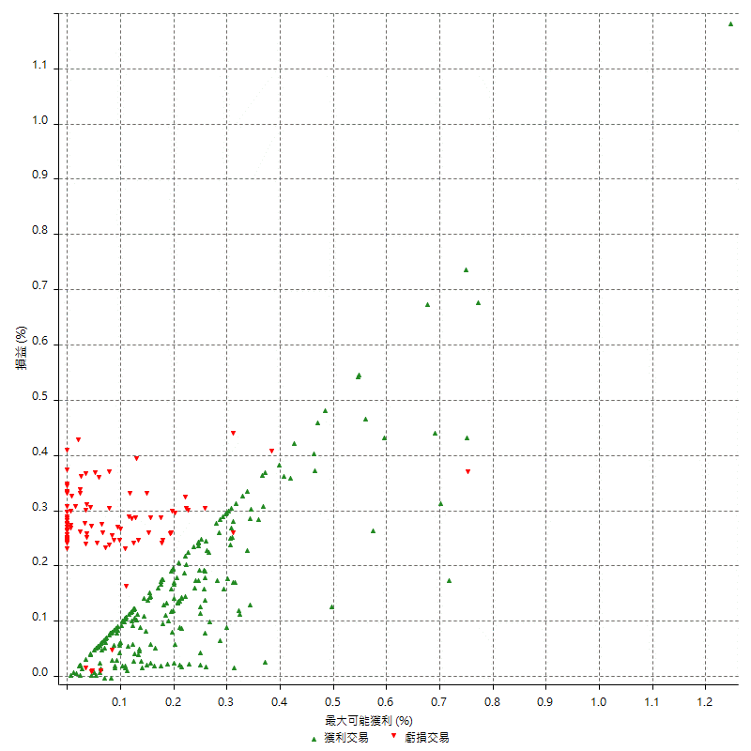
總交易分析

 | 所有交易 | 多單 | 空單
交易總次數 | 322 | 4 | 318
未平倉交易總數量 | 0 | 0 | 0
獲利交易次數 | 223 | 3 | 220
虧損交易次數 | 97 | 1 | 96
勝率 | 69.254658385 | 75 | 69.182389937
平均交易(獲利 & 虧損) | 745.96273292 | 3300 | 713.83647799
平均獲利交易 | 4521.0762332 | 7200 | 4484.5454545
平均虧損交易 | -7917.5257732 | -8400 | -7912.5
平均獲利/平均虧損 比率 | -0.57102134716 | -0.85714285714 | -0.56676719805
最大的交易獲利 | 38400 | 7200 | 38400
最大的交易虧損 | -8400 | -8400 | -8400
平倉交易的平均K棒數 | 2.8 | 2.8 | 2.8
獲利平倉交易的平均K棒數 | 2.7 | 3 | 2.7
虧損平倉交易的平均K棒數 | 2.9 | 2 | 2.9
平倉交易間的平均K棒數 | 5.5 | n/a | 5.5
獲利平倉交易間的平均K棒數 | 232.2 | 17460.7 | 235.4
虧損平倉交易間的平均K棒數 | 537.2 | 52389 | 542.9

極端交易

 | 全部 | 正 | 負
1 Std. Deviation of Avg. Trade | 6781.3515023 | 4240.5862578 | 1796.9308504
平均交易金額 +1標準差 | 7527.3142352 | 8761.6624909 | -6120.5949228
平均交易金額 -1標準差 | -6035.3887694 | 280.48997543 | -9714.4566236
極端交易次數 | 26 | 26 | 0
極端交易損益比 |  | 336200

最大獲利/最大虧損

 | 最大可能獲利 | 最大可能虧損
最大值 | 40400 | -8000
最大值日期 | 2021-05-19 | 2020-02-12
平均值 | 5009.9378882 | -4459.0062112
最大值 (%) | 1.2462981244 | -0.4158004158
最大值 (%) 日期 | 2021-05-19 | 2020-03-26
平均值 (%) | 0.17409694242 | -0.15271487434
1標準差 | 4547.2007749 | 2964.0204247
平均交易金額 +1標準差 | 9557.1386631 | -1494.9857865
平均交易金額 -1標準差 | 462.73711332 | -7423.0266358

交易序列分析

Z值 | -1.6555122389
信賴界限 | 0.90217947036
策略精確預期 | 745.96273292
最大連續獲利交易次數 | 12
最大連續虧損交易次數 | 5
最大連續獲利金額 | 54800
最大連續虧損金額 | -42000
最大連續獲利 (%) | 20.016963528
最大連續虧損 (%) | -14.778325123

交易序列統計量

連續獲利 | 序列編號 | 序列的平均獲利 | 下筆交易的平均虧損
1 | 18 | 4444.4444444 | -7400
2 | 12 | 4983.3333333 | -8400
3 | 8 | 4816.6666667 | -6350
4 | 6 | 7050 | -8400
5 | 5 | 4208 | -8400
6 | 3 | 3611.1111111 | -8400
7 | 1 | 4342.8571429 | -8400
8 | 4 | 4306.25 | -8400
9 | 2 | 2588.8888889 | -7100
10 | 1 | 3680 | -8400
11 | 1 | 4981.8181818 | -400
12 | 1 | 3933.3333333 | -8400
連續虧損 | 序列編號 | 序列的平均虧損 | 下筆交易的平均獲利
1 | 43 | -7706.9767442 | 5618.6046512
2 | 11 | -7627.2727273 | 4181.8181818
3 | 5 | -8400 | 3320
4 | 3 | -8400 | 4200
5 | 1 | -8400 | 2000

總交易

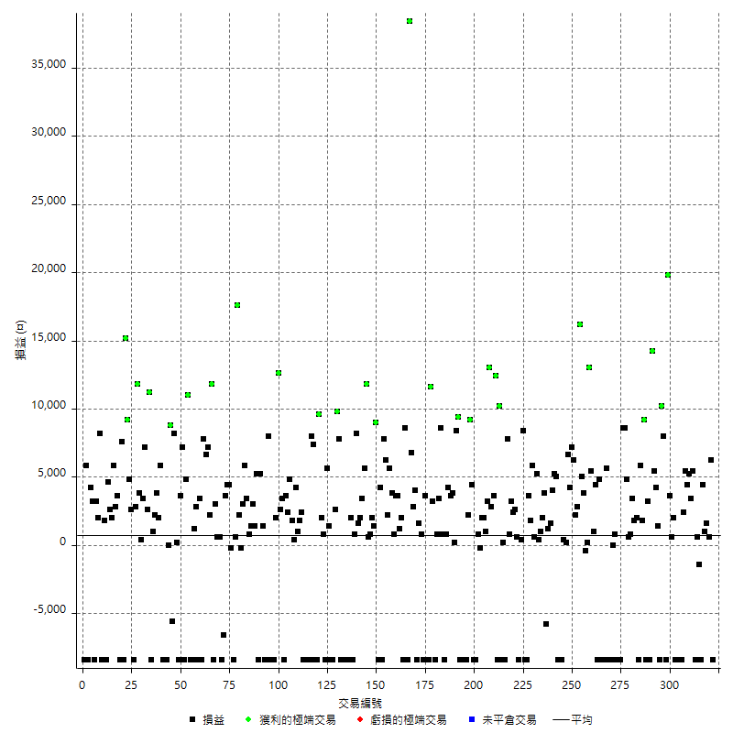

獲利交易

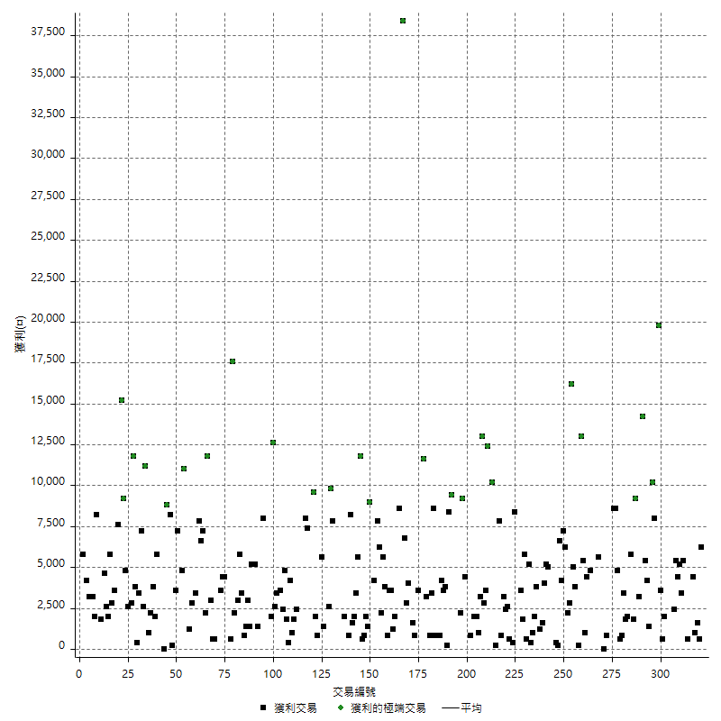

虧損交易

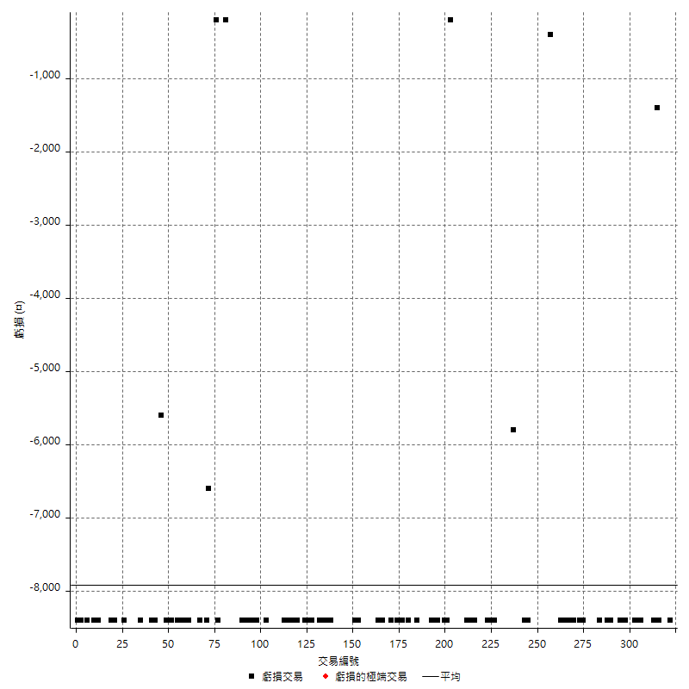

最大可能虧損

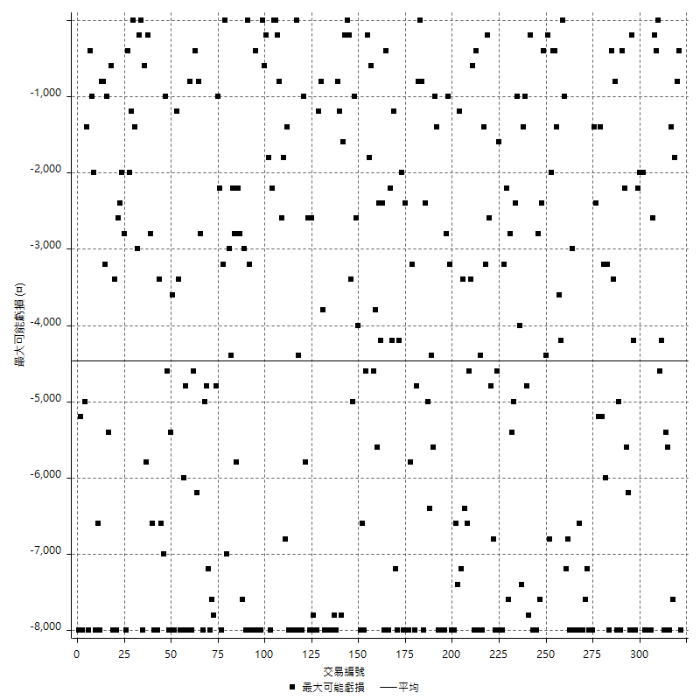

虧損的損益

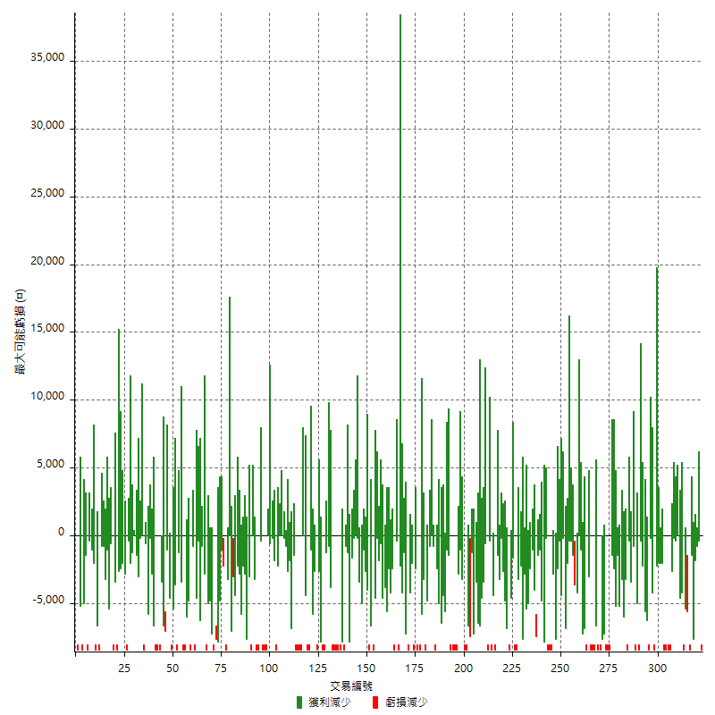

最大虧損幅度

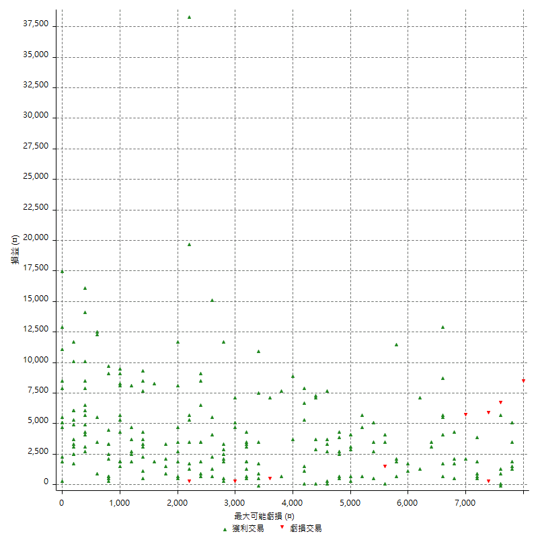

最大虧損幅度 (%)

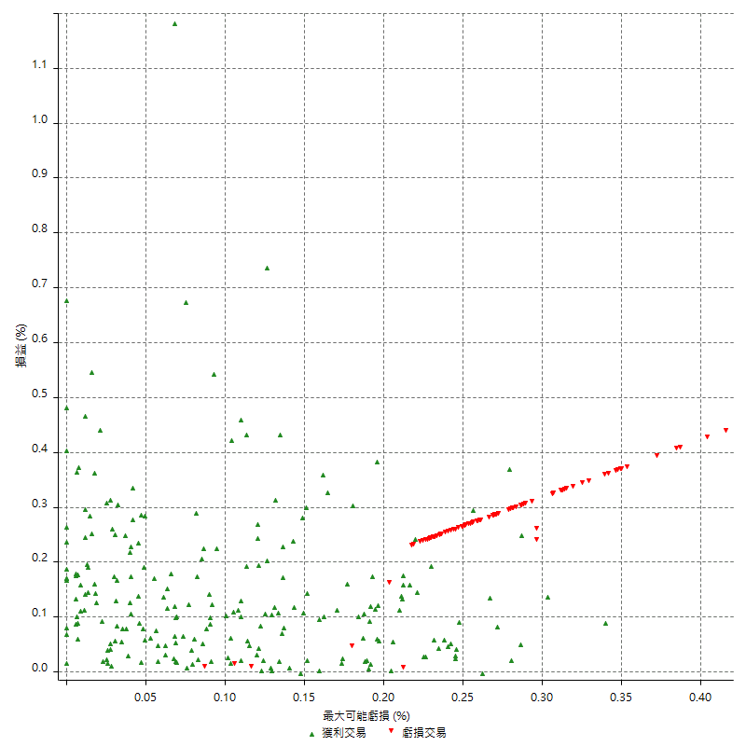

最大可能獲利

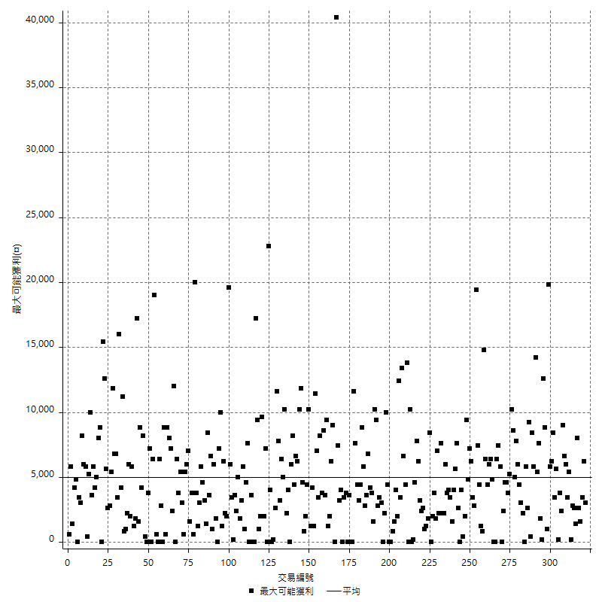

獲利的損益

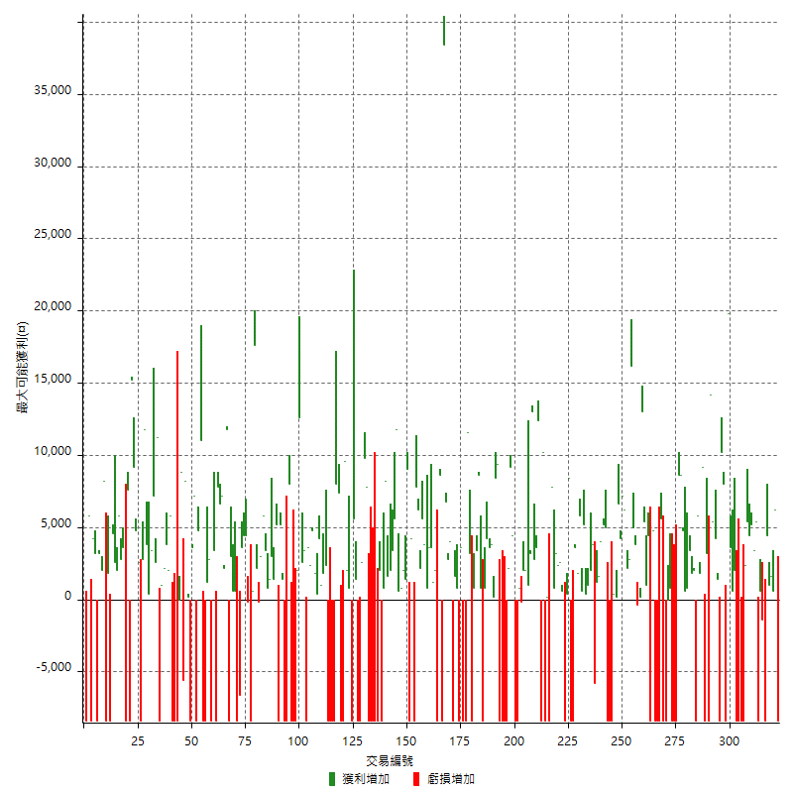

最大獲利幅度

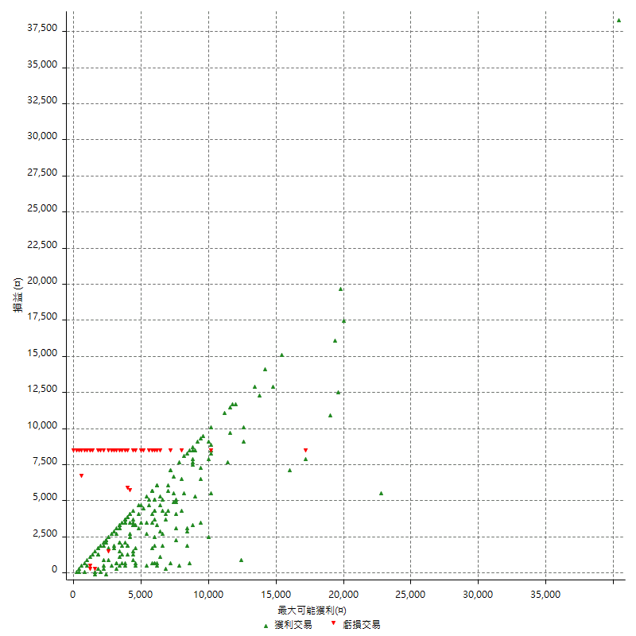

最大獲利幅度 (%)

週期性分析
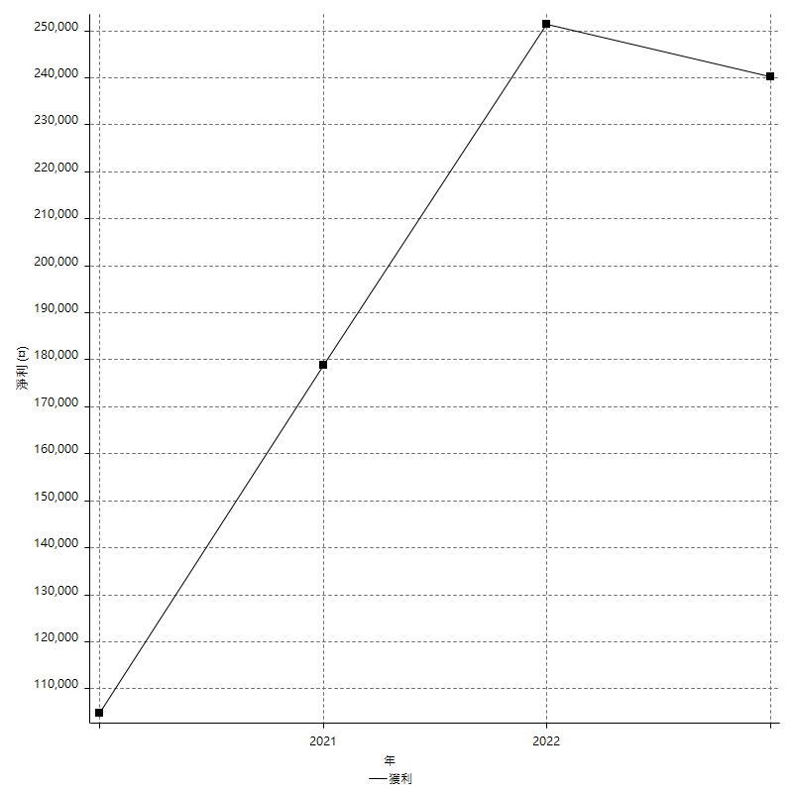
Daily Period Analysis

期間 | 獲利(¤) | 獲利(%) | 毛利 | 毛損 | 交易次數 | 勝率
2023-03-07 | -8400 | -1.8724921979 | 0 | -8400 | 1 | 0
2023-03-02 | 6200 | 1.4014466546 | 6200 | 0 | 1 | 100
2023-02-24 | 2200 | 0.49977283053 | 2200 | 0 | 2 | 100
2023-02-21 | 5400 | 1.241950322 | 5400 | 0 | 2 | 100
2023-02-14 | -8400 | -1.8953068592 | 0 | -8400 | 1 | 0
2023-02-09 | -800 | -0.18018018018 | 600 | -1400 | 2 | 50
2023-02-03 | -8400 | -1.8567639257 | 0 | -8400 | 1 | 0
2023-01-31 | 8800 | 1.9837691614 | 8800 | 0 | 2 | 100
2023-01-17 | 9600 | 2.2119815668 | 9600 | 0 | 2 | 100
2023-01-13 | 5400 | 1.2599160056 | 5400 | 0 | 1 | 100
2023-01-10 | -6000 | -1.3805798435 | 2400 | -8400 | 2 | 50
2023-01-04 | -16800 | -3.7217545414 | 0 | -16800 | 2 | 0
2022-12-15 | -8400 | -1.8268812527 | 0 | -8400 | 1 | 0
2022-12-09 | 2000 | 0.43687199651 | 2000 | 0 | 1 | 100
2022-11-18 | 600 | 0.1312335958 | 600 | 0 | 1 | 100
2022-11-16 | 23400 | 5.3941908714 | 23400 | 0 | 2 | 100
2022-11-14 | -400 | -0.092123445417 | 8000 | -8400 | 2 | 50
2022-11-10 | 10200 | 2.4056603774 | 10200 | 0 | 1 | 100
2022-11-02 | -8400 | -1.9426456984 | 0 | -8400 | 1 | 0
2022-10-26 | 1400 | 0.32482598608 | 1400 | 0 | 1 | 100
2022-10-24 | 4200 | 0.98406747891 | 4200 | 0 | 1 | 100
2022-10-21 | 19600 | 4.8133595285 | 19600 | 0 | 2 | 100
2022-10-18 | -5200 | -1.2609117362 | 3200 | -8400 | 2 | 50
2022-10-05 | -8400 | -1.9961977186 | 0 | -8400 | 1 | 0
2022-09-21 | 9200 | 2.2351797862 | 9200 | 0 | 1 | 100
2022-09-13 | 7600 | 1.8811881188 | 7600 | 0 | 2 | 100
2022-08-19 | -8400 | -2.03685742 | 0 | -8400 | 1 | 0
2022-08-17 | 2000 | 0.4873294347 | 2000 | 0 | 1 | 100
2022-08-12 | 5200 | 1.2833168806 | 5200 | 0 | 2 | 100
2022-08-08 | 1400 | 0.34670629024 | 1400 | 0 | 2 | 100
2022-08-04 | 4800 | 1.2030075188 | 4800 | 0 | 1 | 100
2022-08-03 | 8600 | 2.2028688525 | 8600 | 0 | 1 | 100
2022-07-28 | 200 | 0.051255766274 | 8600 | -8400 | 2 | 50
2022-07-22 | -16800 | -4.1277641278 | 0 | -16800 | 2 | 0
2022-07-19 | 800 | 0.19694731659 | 800 | 0 | 1 | 100
2022-07-15 | 0 | 0 | 0 | 0 | 1 | 0
2022-07-14 | -8400 | -2.0260492041 | 0 | -8400 | 1 | 0
2022-07-08 | -2800 | -0.67081935793 | 5600 | -8400 | 2 | 50
2022-07-07 | -8400 | -1.972757163 | 0 | -8400 | 1 | 0
2022-06-15 | -8400 | -1.9345923538 | 0 | -8400 | 1 | 0
2022-06-06 | -8400 | -1.8978761862 | 0 | -8400 | 1 | 0
2022-06-01 | 4800 | 1.0963910461 | 4800 | 0 | 1 | 100
2022-05-31 | -8400 | -1.8825638727 | 0 | -8400 | 1 | 0
2022-05-26 | 4400 | 0.99592575826 | 4400 | 0 | 1 | 100
2022-05-16 | 6400 | 1.4699127239 | 6400 | 0 | 2 | 100
2022-05-11 | 13000 | 3.0776515152 | 13000 | 0 | 1 | 100
2022-04-21 | 200 | 0.047370914259 | 200 | 0 | 1 | 100
2022-04-20 | -400 | -0.094652153336 | 0 | -400 | 1 | 0
2022-04-14 | 8800 | 2.1266312228 | 8800 | 0 | 2 | 100
2022-04-11 | 16200 | 4.0744466801 | 16200 | 0 | 1 | 100
2022-03-31 | 2800 | 0.70921985816 | 2800 | 0 | 1 | 100
2022-03-18 | 8400 | 2.1739130435 | 8400 | 0 | 2 | 100
2022-02-17 | 7200 | 1.8987341772 | 7200 | 0 | 1 | 100
2022-02-10 | 10800 | 2.9315960912 | 10800 | 0 | 2 | 100
2022-01-18 | 600 | 0.16313213703 | 600 | 0 | 2 | 100
2022-01-13 | -16800 | -4.368174727 | 0 | -16800 | 2 | 0
2022-01-12 | -3400 | -0.87628865979 | 5000 | -8400 | 2 | 50
2022-01-05 | 9200 | 2.4287222809 | 9200 | 0 | 2 | 100
2021-12-30 | 2800 | 0.74468085106 | 2800 | 0 | 2 | 100
2021-12-29 | -2000 | -0.5291005291 | 3800 | -5800 | 2 | 50
2021-12-28 | 2000 | 0.53191489362 | 2000 | 0 | 1 | 100
2021-12-22 | 1400 | 0.37373198078 | 1400 | 0 | 2 | 100
2021-12-17 | 5200 | 1.4076881429 | 5200 | 0 | 1 | 100
2021-12-15 | 600 | 0.16268980477 | 600 | 0 | 1 | 100
2021-12-08 | 5800 | 1.5977961433 | 5800 | 0 | 1 | 100
2021-12-03 | 5400 | 1.5100671141 | 5400 | 0 | 2 | 100
2021-12-02 | -16800 | -4.4871794872 | 0 | -16800 | 2 | 0
2021-11-25 | 8400 | 2.2950819672 | 8400 | 0 | 1 | 100
2021-11-19 | 400 | 0.10940919037 | 400 | 0 | 1 | 100
2021-11-18 | -8400 | -2.2459893048 | 0 | -8400 | 1 | 0
2021-11-17 | 3200 | 0.86299892125 | 3200 | 0 | 2 | 100
2021-11-16 | 5600 | 1.5334063527 | 5600 | 0 | 2 | 100
2021-11-12 | 800 | 0.21953896817 | 800 | 0 | 1 | 100
2021-11-10 | 7800 | 2.1873247336 | 7800 | 0 | 1 | 100
2021-11-08 | -8400 | -2.301369863 | 0 | -8400 | 1 | 0
2021-10-28 | 200 | 0.054824561404 | 200 | 0 | 1 | 100
2021-10-27 | 1800 | 0.4958677686 | 10200 | -8400 | 2 | 50
2021-10-21 | -8400 | -2.2617124394 | 0 | -8400 | 1 | 0
2021-10-20 | 16000 | 4.5019696117 | 16000 | 0 | 2 | 100
2021-10-18 | 15800 | 4.652532391 | 15800 | 0 | 2 | 100
2021-10-08 | 4200 | 1.252236136 | 4200 | 0 | 2 | 100
2021-09-14 | 2000 | 0.599880024 | 2000 | 0 | 1 | 100
2021-09-13 | 1800 | 0.54282267793 | 2000 | -200 | 2 | 50
2021-09-06 | -7600 | -2.2405660377 | 800 | -8400 | 2 | 50
2021-09-03 | -8400 | -2.416570771 | 0 | -8400 | 1 | 0
2021-09-02 | 13600 | 4.0718562874 | 13600 | 0 | 2 | 100
2021-09-01 | -6200 | -1.822457378 | 2200 | -8400 | 2 | 50
2021-08-30 | -16800 | -4.7058823529 | 0 | -16800 | 2 | 0
2021-08-24 | 1000 | 0.2808988764 | 9400 | -8400 | 2 | 50
2021-08-19 | 8400 | 2.416570771 | 8400 | 0 | 1 | 100
2021-08-05 | 4000 | 1.1641443539 | 4000 | 0 | 2 | 100
2021-08-03 | 7800 | 2.3228111971 | 7800 | 0 | 2 | 100
2021-07-23 | 800 | 0.23880597015 | 800 | 0 | 1 | 100
2021-07-15 | -8400 | -2.4461269656 | 0 | -8400 | 1 | 0
2021-07-12 | 800 | 0.23350846468 | 800 | 0 | 1 | 100
2021-07-08 | 8600 | 2.5748502994 | 8600 | 0 | 1 | 100
2021-07-06 | 4200 | 1.2734990904 | 4200 | 0 | 2 | 100
2021-07-01 | -5200 | -1.552238806 | 3200 | -8400 | 2 | 50
2021-06-29 | 11600 | 3.5868893012 | 11600 | 0 | 1 | 100
2021-06-28 | -8400 | -2.5316455696 | 0 | -8400 | 1 | 0
2021-06-24 | -8400 | -2.4691358025 | 0 | -8400 | 1 | 0
2021-06-18 | -4800 | -1.3913043478 | 3600 | -8400 | 2 | 50
2021-06-16 | 2400 | 0.70052539405 | 2400 | 0 | 2 | 100
2021-06-10 | -8400 | -2.3931623932 | 0 | -8400 | 1 | 0
2021-06-02 | 6800 | 1.975595584 | 6800 | 0 | 2 | 100
2021-05-26 | 6800 | 2.0154119739 | 6800 | 0 | 1 | 100
2021-05-19 | 30000 | 9.7592713077 | 38400 | -8400 | 2 | 50
2021-05-10 | 200 | 0.065104166667 | 8600 | -8400 | 2 | 50
2021-04-28 | 2000 | 0.65530799476 | 2000 | 0 | 1 | 100
2021-04-27 | 4800 | 1.5978695073 | 4800 | 0 | 2 | 100
2021-04-20 | 4400 | 1.4864864865 | 4400 | 0 | 2 | 100
2021-04-19 | 9400 | 3.2798325192 | 9400 | 0 | 2 | 100
2021-04-16 | 8400 | 3.019410496 | 8400 | 0 | 2 | 100
2021-04-09 | -600 | -0.21520803443 | 7800 | -8400 | 2 | 50
2021-04-08 | 4200 | 1.5294974508 | 4200 | 0 | 1 | 100
2021-04-01 | 600 | 0.21897810219 | 9000 | -8400 | 2 | 50
2021-03-31 | 3400 | 1.2564671101 | 3400 | 0 | 2 | 100
2021-03-30 | 1400 | 0.52005943536 | 1400 | 0 | 2 | 100
2021-03-25 | 11800 | 4.5843045843 | 11800 | 0 | 1 | 100
2021-03-23 | 5600 | 2.2239872915 | 5600 | 0 | 1 | 100
2021-03-17 | 5400 | 2.1915584416 | 5400 | 0 | 2 | 100
2021-03-12 | 9800 | 4.1420118343 | 9800 | 0 | 2 | 100
2021-03-10 | 800 | 0.33927056828 | 800 | 0 | 1 | 100
2021-03-03 | -8400 | -3.4398034398 | 0 | -8400 | 1 | 0
2021-02-24 | 2000 | 0.82576383154 | 2000 | 0 | 1 | 100
2021-02-23 | -8400 | -3.3519553073 | 0 | -8400 | 1 | 0
2021-02-22 | -8400 | -3.2432432432 | 0 | -8400 | 1 | 0
2021-02-18 | -16800 | -6.0913705584 | 0 | -16800 | 2 | 0
2021-02-05 | -8400 | -2.9556650246 | 0 | -8400 | 1 | 0
2021-02-03 | 17600 | 6.6016504126 | 17600 | 0 | 2 | 100
2021-01-20 | -5800 | -2.1292217327 | 2600 | -8400 | 2 | 50
2021-01-18 | -8400 | -2.9914529915 | 0 | -8400 | 1 | 0
2021-01-15 | 7000 | 2.5566106647 | 7000 | 0 | 2 | 100
2021-01-14 | -7600 | -2.7007818053 | 800 | -8400 | 2 | 50
2021-01-12 | 11600 | 4.2994810971 | 11600 | 0 | 2 | 100
2021-01-11 | -8400 | -3.019410496 | 0 | -8400 | 1 | 0
2021-01-08 | -1000 | -0.35816618911 | 7400 | -8400 | 2 | 50
2021-01-06 | -400 | -0.14306151645 | 8000 | -8400 | 2 | 50
2021-01-05 | -16800 | -5.6680161943 | 0 | -16800 | 2 | 0
2021-01-04 | -8400 | -2.7559055118 | 0 | -8400 | 1 | 0
2020-12-31 | 4200 | 1.3972055888 | 4200 | 0 | 2 | 100
2020-12-29 | 5200 | 1.7603249831 | 5200 | 0 | 2 | 100
2020-12-25 | 400 | 0.13559322034 | 400 | 0 | 1 | 100
2020-12-22 | 1800 | 0.6139154161 | 1800 | 0 | 1 | 100
2020-12-21 | 4800 | 1.6643550624 | 4800 | 0 | 1 | 100
2020-12-09 | 6000 | 2.1246458924 | 6000 | 0 | 2 | 100
2020-12-08 | -5000 | -1.7397355602 | 3400 | -8400 | 2 | 50
2020-12-07 | 15200 | 5.5841293167 | 15200 | 0 | 2 | 100
2020-12-04 | 2000 | 0.74019245004 | 2000 | 0 | 1 | 100
2020-12-03 | -8400 | -3.0150753769 | 0 | -8400 | 1 | 0
2020-12-02 | -16800 | -5.6872037915 | 0 | -16800 | 2 | 0
2020-11-30 | -400 | -0.13522650439 | 8000 | -8400 | 2 | 50
2020-11-27 | -8400 | -2.7613412229 | 0 | -8400 | 1 | 0
2020-11-24 | 1400 | 0.46235138705 | 1400 | 0 | 1 | 100
2020-11-17 | -3200 | -1.045751634 | 5200 | -8400 | 2 | 50
2020-11-12 | 6600 | 2.2044088176 | 6600 | 0 | 2 | 100
2020-11-06 | 3000 | 1.012145749 | 3000 | 0 | 1 | 100
2020-11-05 | 2200 | 0.74779061863 | 2200 | 0 | 2 | 100
2020-11-04 | 9200 | 3.2280701754 | 9200 | 0 | 2 | 100
2020-10-26 | 3000 | 1.0638297872 | 3000 | 0 | 1 | 100
2020-10-20 | 2000 | 0.71428571429 | 2200 | -200 | 2 | 50
2020-10-13 | 17600 | 6.7073170732 | 17600 | 0 | 1 | 100
2020-10-12 | 600 | 0.22918258212 | 600 | 0 | 1 | 100
2020-10-08 | -8400 | -3.1088082902 | 0 | -8400 | 1 | 0
2020-10-07 | -200 | -0.073964497041 | 0 | -200 | 1 | 0
2020-09-29 | 8800 | 3.3639143731 | 8800 | 0 | 2 | 100
2020-09-21 | 3600 | 1.3953488372 | 3600 | 0 | 1 | 100
2020-09-15 | -15000 | -5.4945054945 | 0 | -15000 | 2 | 0
2020-09-03 | 600 | 0.22026431718 | 600 | 0 | 1 | 100
2020-09-02 | 600 | 0.22075055188 | 600 | 0 | 1 | 100
2020-08-27 | 3000 | 1.1160714286 | 3000 | 0 | 1 | 100
2020-08-26 | 3400 | 1.2810851545 | 11800 | -8400 | 2 | 50
2020-08-24 | 2200 | 0.8358662614 | 2200 | 0 | 1 | 100
2020-08-20 | 7200 | 2.8125 | 7200 | 0 | 1 | 100
2020-08-18 | 6600 | 2.646351243 | 6600 | 0 | 1 | 100
2020-08-13 | 7800 | 3.2284768212 | 7800 | 0 | 1 | 100
2020-08-11 | -5000 | -2.0275750203 | 3400 | -8400 | 2 | 50
2020-08-10 | -8400 | -3.2941176471 | 0 | -8400 | 1 | 0
2020-08-06 | 4000 | 1.593625498 | 4000 | 0 | 2 | 100
2020-08-05 | -8400 | -3.2382420971 | 0 | -8400 | 1 | 0
2020-07-30 | -8400 | -3.1366691561 | 0 | -8400 | 1 | 0
2020-07-28 | 11000 | 4.2834890966 | 11000 | 0 | 1 | 100
2020-07-22 | -3600 | -1.3824884793 | 4800 | -8400 | 2 | 50
2020-07-20 | 7200 | 2.8436018957 | 7200 | 0 | 1 | 100
2020-07-14 | 3600 | 1.4423076923 | 3600 | 0 | 1 | 100
2020-07-09 | -8400 | -3.2558139535 | 0 | -8400 | 1 | 0
2020-07-07 | 8400 | 3.3653846154 | 8400 | 0 | 2 | 100
2020-07-03 | 3200 | 1.2987012987 | 8800 | -5600 | 2 | 50
2020-06-24 | 0 | 0 | 0 | 0 | 1 | 0
2020-06-23 | -8400 | -3.2967032967 | 0 | -8400 | 1 | 0
2020-06-22 | -8400 | -3.1914893617 | 0 | -8400 | 1 | 0
2020-06-17 | -2600 | -0.97817908202 | 5800 | -8400 | 2 | 50
2020-06-15 | 2000 | 0.75815011372 | 2000 | 0 | 1 | 100
2020-06-11 | 6000 | 2.3273855702 | 6000 | 0 | 2 | 100
2020-06-09 | 1000 | 0.38940809969 | 1000 | 0 | 1 | 100
2020-06-08 | 2800 | 1.1023622047 | 11200 | -8400 | 2 | 50
2020-06-04 | 9800 | 4.0131040131 | 9800 | 0 | 2 | 100
2020-05-27 | 3400 | 1.4119601329 | 3400 | 0 | 1 | 100
2020-05-19 | 4200 | 1.775147929 | 4200 | 0 | 2 | 100
2020-05-18 | 11800 | 5.2491103203 | 11800 | 0 | 1 | 100
2020-05-15 | 2800 | 1.2612612613 | 2800 | 0 | 1 | 100
2020-05-06 | -8400 | -3.6458333333 | 0 | -8400 | 1 | 0
2020-04-29 | 2600 | 1.1413520632 | 2600 | 0 | 1 | 100
2020-04-28 | 14000 | 6.5481758653 | 14000 | 0 | 2 | 100
2020-04-23 | 6800 | 3.2850241546 | 15200 | -8400 | 2 | 50
2020-04-20 | 7600 | 3.8114343029 | 7600 | 0 | 1 | 100
2020-04-15 | -8400 | -4.0423484119 | 0 | -8400 | 1 | 0
2020-04-13 | 3600 | 1.7629774731 | 3600 | 0 | 1 | 100
2020-04-09 | 8600 | 4.3967280164 | 8600 | 0 | 2 | 100
2020-04-08 | 4600 | 2.4083769634 | 4600 | 0 | 2 | 100
2020-04-07 | -3800 | -1.9507186858 | 4600 | -8400 | 2 | 50
2020-03-27 | 1800 | 0.93264248705 | 1800 | 0 | 1 | 100
2020-03-26 | -200 | -0.10351966874 | 8200 | -8400 | 2 | 50
2020-03-11 | 5200 | 2.7659574468 | 5200 | 0 | 2 | 100
2020-03-04 | -8400 | -4.2769857434 | 0 | -8400 | 1 | 0
2020-02-26 | 3200 | 1.6563146998 | 3200 | 0 | 1 | 100
2020-02-20 | 4200 | 2.2222222222 | 4200 | 0 | 1 | 100
2020-02-13 | -2600 | -1.356993737 | 5800 | -8400 | 2 | 50
2020-02-12 | -8400 | -4.2 | 0 | -8400 | 1 | 0

Daily Rolling Period Analysis

期間 | 獲利(¤) | 獲利(%) | 毛利 | 毛損 | 交易次數 | 勝率
當日 - 2023/3/7 | -8400 | -0.37899296156 | 0 | -8400 | 1 | 0
2023/3/6 - 2023/3/7 | -8400 | -0.37899296156 | 0 | -8400 | 1 | 0
2023/3/5 - 2023/3/7 | -8400 | -0.37899296156 | 0 | -8400 | 1 | 0
2023/3/4 - 2023/3/7 | -8400 | -0.37899296156 | 0 | -8400 | 1 | 0
2023/3/3 - 2023/3/7 | -8400 | -0.37899296156 | 0 | -8400 | 1 | 0
2023/3/2 - 2023/3/7 | -2200 | -0.099818511797 | 6200 | -8400 | 2 | 50
2023/3/1 - 2023/3/7 | -2200 | -0.099818511797 | 6200 | -8400 | 2 | 50
2023/2/28 - 2023/3/7 | -2200 | -0.099818511797 | 6200 | -8400 | 2 | 50
2023/2/27 - 2023/3/7 | -2200 | -0.099818511797 | 6200 | -8400 | 2 | 50
2023/2/26 - 2023/3/7 | -2200 | -0.099818511797 | 6200 | -8400 | 2 | 50
2023/2/25 - 2023/3/7 | -2200 | -0.099818511797 | 6200 | -8400 | 2 | 50
2023/2/24 - 2023/3/7 | 0 | 0 | 8400 | -8400 | 4 | 75
2023/2/23 - 2023/3/7 | 0 | 0 | 8400 | -8400 | 4 | 75
2023/2/22 - 2023/3/7 | 0 | 0 | 8400 | -8400 | 4 | 75
2023/2/21 - 2023/3/7 | 5400 | 0.24671052632 | 13800 | -8400 | 6 | 83.333333333
2023/2/20 - 2023/3/7 | 5400 | 0.24671052632 | 13800 | -8400 | 6 | 83.333333333
2023/2/19 - 2023/3/7 | 5400 | 0.24671052632 | 13800 | -8400 | 6 | 83.333333333
2023/2/18 - 2023/3/7 | 5400 | 0.24671052632 | 13800 | -8400 | 6 | 83.333333333
2023/2/17 - 2023/3/7 | 5400 | 0.24671052632 | 13800 | -8400 | 6 | 83.333333333
2023/2/16 - 2023/3/7 | 5400 | 0.24671052632 | 13800 | -8400 | 6 | 83.333333333
2023/2/15 - 2023/3/7 | 5400 | 0.24671052632 | 13800 | -8400 | 6 | 83.333333333
2023/2/14 - 2023/3/7 | -3000 | -0.13706140351 | 13800 | -16800 | 7 | 71.428571429
2023/2/13 - 2023/3/7 | -3000 | -0.13706140351 | 13800 | -16800 | 7 | 71.428571429
2023/2/12 - 2023/3/7 | -3000 | -0.13706140351 | 13800 | -16800 | 7 | 71.428571429
2023/2/11 - 2023/3/7 | -3000 | -0.13706140351 | 13800 | -16800 | 7 | 71.428571429
2023/2/10 - 2023/3/7 | -3000 | -0.13706140351 | 13800 | -16800 | 7 | 71.428571429
2023/2/9 - 2023/3/7 | -3800 | -0.17370634485 | 14400 | -18200 | 9 | 66.666666667
2023/2/8 - 2023/3/7 | -3800 | -0.17370634485 | 14400 | -18200 | 9 | 66.666666667
2023/2/7 - 2023/3/7 | -3800 | -0.17370634485 | 14400 | -18200 | 9 | 66.666666667
2023/2/6 - 2023/3/7 | -3800 | -0.17370634485 | 14400 | -18200 | 9 | 66.666666667
2023/2/5 - 2023/3/7 | -3800 | -0.17370634485 | 14400 | -18200 | 9 | 66.666666667
2023/2/4 - 2023/3/7 | -3800 | -0.17370634485 | 14400 | -18200 | 9 | 66.666666667
2023/2/3 - 2023/3/7 | -12200 | -0.55768879137 | 14400 | -26600 | 10 | 60
2023/2/2 - 2023/3/7 | -12200 | -0.55768879137 | 14400 | -26600 | 10 | 60
2023/2/1 - 2023/3/7 | -12200 | -0.55768879137 | 14400 | -26600 | 10 | 60
2023/1/31 - 2023/3/7 | -3400 | -0.15668202765 | 23200 | -26600 | 12 | 66.666666667
2023/1/30 - 2023/3/7 | -3400 | -0.15668202765 | 23200 | -26600 | 12 | 66.666666667
2023/1/29 - 2023/3/7 | -3400 | -0.15668202765 | 23200 | -26600 | 12 | 66.666666667
2023/1/28 - 2023/3/7 | -3400 | -0.15668202765 | 23200 | -26600 | 12 | 66.666666667
2023/1/27 - 2023/3/7 | -3400 | -0.15668202765 | 23200 | -26600 | 12 | 66.666666667
2023/1/26 - 2023/3/7 | -3400 | -0.15668202765 | 23200 | -26600 | 12 | 66.666666667
2023/1/25 - 2023/3/7 | -3400 | -0.15668202765 | 23200 | -26600 | 12 | 66.666666667
2023/1/24 - 2023/3/7 | -3400 | -0.15668202765 | 23200 | -26600 | 12 | 66.666666667
2023/1/23 - 2023/3/7 | -3400 | -0.15668202765 | 23200 | -26600 | 12 | 66.666666667
2023/1/22 - 2023/3/7 | -3400 | -0.15668202765 | 23200 | -26600 | 12 | 66.666666667
2023/1/21 - 2023/3/7 | -3400 | -0.15668202765 | 23200 | -26600 | 12 | 66.666666667
2023/1/20 - 2023/3/7 | -3400 | -0.15668202765 | 23200 | -26600 | 12 | 66.666666667
2023/1/19 - 2023/3/7 | -3400 | -0.15668202765 | 23200 | -26600 | 12 | 66.666666667
2023/1/18 - 2023/3/7 | -3400 | -0.15668202765 | 23200 | -26600 | 12 | 66.666666667
2023/1/17 - 2023/3/7 | 6200 | 0.28826483169 | 32800 | -26600 | 14 | 71.428571429
2023/1/16 - 2023/3/7 | 6200 | 0.28826483169 | 32800 | -26600 | 14 | 71.428571429
2023/1/15 - 2023/3/7 | 6200 | 0.28826483169 | 32800 | -26600 | 14 | 71.428571429
2023/1/14 - 2023/3/7 | 6200 | 0.28826483169 | 32800 | -26600 | 14 | 71.428571429
2023/1/13 - 2023/3/7 | 11600 | 0.54205607477 | 38200 | -26600 | 15 | 73.333333333
2023/1/12 - 2023/3/7 | 11600 | 0.54205607477 | 38200 | -26600 | 15 | 73.333333333
2023/1/11 - 2023/3/7 | 11600 | 0.54205607477 | 38200 | -26600 | 15 | 73.333333333
2023/1/10 - 2023/3/7 | 5600 | 0.2622705133 | 40600 | -35000 | 17 | 70.588235294
2023/1/9 - 2023/3/7 | 5600 | 0.2622705133 | 40600 | -35000 | 17 | 70.588235294
2023/1/8 - 2023/3/7 | 5600 | 0.2622705133 | 40600 | -35000 | 17 | 70.588235294
2023/1/7 - 2023/3/7 | 5600 | 0.2622705133 | 40600 | -35000 | 17 | 70.588235294
2023/1/6 - 2023/3/7 | 5600 | 0.2622705133 | 40600 | -35000 | 17 | 70.588235294
2023/1/5 - 2023/3/7 | 5600 | 0.2622705133 | 40600 | -35000 | 17 | 70.588235294
2023/1/4 - 2023/3/7 | -11200 | -0.5245410266 | 40600 | -51800 | 19 | 63.157894737
2023/1/3 - 2023/3/7 | -11200 | -0.5245410266 | 40600 | -51800 | 19 | 63.157894737
2023/1/2 - 2023/3/7 | -11200 | -0.5245410266 | 40600 | -51800 | 19 | 63.157894737
2023/1/1 - 2023/3/7 | -11200 | -0.5245410266 | 40600 | -51800 | 19 | 63.157894737
2022/12/31 - 2023/3/7 | -11200 | -0.5245410266 | 40600 | -51800 | 19 | 63.157894737
2022/12/30 - 2023/3/7 | -11200 | -0.5245410266 | 40600 | -51800 | 19 | 63.157894737
2022/12/29 - 2023/3/7 | -11200 | -0.5245410266 | 40600 | -51800 | 19 | 63.157894737
2022/12/28 - 2023/3/7 | -11200 | -0.5245410266 | 40600 | -51800 | 19 | 63.157894737
2022/12/27 - 2023/3/7 | -11200 | -0.5245410266 | 40600 | -51800 | 19 | 63.157894737
2022/12/26 - 2023/3/7 | -11200 | -0.5245410266 | 40600 | -51800 | 19 | 63.157894737
2022/12/25 - 2023/3/7 | -11200 | -0.5245410266 | 40600 | -51800 | 19 | 63.157894737
2022/12/24 - 2023/3/7 | -11200 | -0.5245410266 | 40600 | -51800 | 19 | 63.157894737
2022/12/23 - 2023/3/7 | -11200 | -0.5245410266 | 40600 | -51800 | 19 | 63.157894737
2022/12/22 - 2023/3/7 | -11200 | -0.5245410266 | 40600 | -51800 | 19 | 63.157894737
2022/12/21 - 2023/3/7 | -11200 | -0.5245410266 | 40600 | -51800 | 19 | 63.157894737
2022/12/20 - 2023/3/7 | -11200 | -0.5245410266 | 40600 | -51800 | 19 | 63.157894737
2022/12/19 - 2023/3/7 | -11200 | -0.5245410266 | 40600 | -51800 | 19 | 63.157894737
2022/12/18 - 2023/3/7 | -11200 | -0.5245410266 | 40600 | -51800 | 19 | 63.157894737
2022/12/17 - 2023/3/7 | -11200 | -0.5245410266 | 40600 | -51800 | 19 | 63.157894737
2022/12/16 - 2023/3/7 | -11200 | -0.5245410266 | 40600 | -51800 | 19 | 63.157894737
2022/12/15 - 2023/3/7 | -19600 | -0.91794679655 | 40600 | -60200 | 20 | 60
2022/12/14 - 2023/3/7 | -19600 | -0.91794679655 | 40600 | -60200 | 20 | 60
2022/12/13 - 2023/3/7 | -19600 | -0.91794679655 | 40600 | -60200 | 20 | 60
2022/12/12 - 2023/3/7 | -19600 | -0.91794679655 | 40600 | -60200 | 20 | 60
2022/12/11 - 2023/3/7 | -19600 | -0.91794679655 | 40600 | -60200 | 20 | 60
2022/12/10 - 2023/3/7 | -19600 | -0.91794679655 | 40600 | -60200 | 20 | 60
2022/12/9 - 2023/3/7 | -17600 | -0.82582582583 | 42600 | -60200 | 21 | 61.904761905
2022/12/8 - 2023/3/7 | -17600 | -0.82582582583 | 42600 | -60200 | 21 | 61.904761905
2022/12/7 - 2023/3/7 | -17600 | -0.82582582583 | 42600 | -60200 | 21 | 61.904761905
2022/12/6 - 2023/3/7 | -17600 | -0.82582582583 | 42600 | -60200 | 21 | 61.904761905
2022/12/5 - 2023/3/7 | -17600 | -0.82582582583 | 42600 | -60200 | 21 | 61.904761905
2022/12/4 - 2023/3/7 | -17600 | -0.82582582583 | 42600 | -60200 | 21 | 61.904761905
2022/12/3 - 2023/3/7 | -17600 | -0.82582582583 | 42600 | -60200 | 21 | 61.904761905
2022/12/2 - 2023/3/7 | -17600 | -0.82582582583 | 42600 | -60200 | 21 | 61.904761905
2022/12/1 - 2023/3/7 | -17600 | -0.82582582583 | 42600 | -60200 | 21 | 61.904761905
2022/11/30 - 2023/3/7 | -17600 | -0.82582582583 | 42600 | -60200 | 21 | 61.904761905
2022/11/29 - 2023/3/7 | -17600 | -0.82582582583 | 42600 | -60200 | 21 | 61.904761905
2022/11/28 - 2023/3/7 | -17600 | -0.82582582583 | 42600 | -60200 | 21 | 61.904761905
2022/11/27 - 2023/3/7 | -17600 | -0.82582582583 | 42600 | -60200 | 21 | 61.904761905
2022/11/26 - 2023/3/7 | -17600 | -0.82582582583 | 42600 | -60200 | 21 | 61.904761905
2022/11/25 - 2023/3/7 | -17600 | -0.82582582583 | 42600 | -60200 | 21 | 61.904761905
2022/11/24 - 2023/3/7 | -17600 | -0.82582582583 | 42600 | -60200 | 21 | 61.904761905
2022/11/23 - 2023/3/7 | -17600 | -0.82582582583 | 42600 | -60200 | 21 | 61.904761905
2022/11/22 - 2023/3/7 | -17600 | -0.82582582583 | 42600 | -60200 | 21 | 61.904761905
2022/11/21 - 2023/3/7 | -17600 | -0.82582582583 | 42600 | -60200 | 21 | 61.904761905
2022/11/20 - 2023/3/7 | -17600 | -0.82582582583 | 42600 | -60200 | 21 | 61.904761905
2022/11/19 - 2023/3/7 | -17600 | -0.82582582583 | 42600 | -60200 | 21 | 61.904761905
2022/11/18 - 2023/3/7 | -17000 | -0.79812206573 | 43200 | -60200 | 22 | 63.636363636
2022/11/17 - 2023/3/7 | -17000 | -0.79812206573 | 43200 | -60200 | 22 | 63.636363636
2022/11/16 - 2023/3/7 | 6400 | 0.30721966206 | 66600 | -60200 | 24 | 66.666666667
2022/11/15 - 2023/3/7 | 6400 | 0.30721966206 | 66600 | -60200 | 24 | 66.666666667
2022/11/14 - 2023/3/7 | 6000 | 0.29024767802 | 74600 | -68600 | 26 | 65.384615385
2022/11/13 - 2023/3/7 | 6000 | 0.29024767802 | 74600 | -68600 | 26 | 65.384615385
2022/11/12 - 2023/3/7 | 6000 | 0.29024767802 | 74600 | -68600 | 26 | 65.384615385
2022/11/11 - 2023/3/7 | 6000 | 0.29024767802 | 74600 | -68600 | 26 | 65.384615385
2022/11/10 - 2023/3/7 | 16200 | 0.79147938245 | 84800 | -68600 | 27 | 66.666666667
2022/11/9 - 2023/3/7 | 16200 | 0.79147938245 | 84800 | -68600 | 27 | 66.666666667
2022/11/8 - 2023/3/7 | 16200 | 0.79147938245 | 84800 | -68600 | 27 | 66.666666667
2022/11/7 - 2023/3/7 | 16200 | 0.79147938245 | 84800 | -68600 | 27 | 66.666666667
2022/11/6 - 2023/3/7 | 16200 | 0.79147938245 | 84800 | -68600 | 27 | 66.666666667
2022/11/5 - 2023/3/7 | 16200 | 0.79147938245 | 84800 | -68600 | 27 | 66.666666667
2022/11/4 - 2023/3/7 | 16200 | 0.79147938245 | 84800 | -68600 | 27 | 66.666666667
2022/11/3 - 2023/3/7 | 16200 | 0.79147938245 | 84800 | -68600 | 27 | 66.666666667
2022/11/2 - 2023/3/7 | 7800 | 0.38108266562 | 84800 | -77000 | 28 | 64.285714286
2022/11/1 - 2023/3/7 | 7800 | 0.38108266562 | 84800 | -77000 | 28 | 64.285714286
2022/10/31 - 2023/3/7 | 7800 | 0.38108266562 | 84800 | -77000 | 28 | 64.285714286
2022/10/30 - 2023/3/7 | 7800 | 0.38108266562 | 84800 | -77000 | 28 | 64.285714286
2022/10/29 - 2023/3/7 | 7800 | 0.38108266562 | 84800 | -77000 | 28 | 64.285714286
2022/10/28 - 2023/3/7 | 7800 | 0.38108266562 | 84800 | -77000 | 28 | 64.285714286
2022/10/27 - 2023/3/7 | 7800 | 0.38108266562 | 84800 | -77000 | 28 | 64.285714286
2022/10/26 - 2023/3/7 | 9200 | 0.45009784736 | 86200 | -77000 | 29 | 65.517241379
2022/10/25 - 2023/3/7 | 9200 | 0.45009784736 | 86200 | -77000 | 29 | 65.517241379
2022/10/24 - 2023/3/7 | 13400 | 0.65828257025 | 90400 | -77000 | 30 | 66.666666667
2022/10/23 - 2023/3/7 | 13400 | 0.65828257025 | 90400 | -77000 | 30 | 66.666666667
2022/10/22 - 2023/3/7 | 13400 | 0.65828257025 | 90400 | -77000 | 30 | 66.666666667
2022/10/21 - 2023/3/7 | 33000 | 1.6529753556 | 110000 | -77000 | 32 | 68.75
2022/10/20 - 2023/3/7 | 33000 | 1.6529753556 | 110000 | -77000 | 32 | 68.75
2022/10/19 - 2023/3/7 | 33000 | 1.6529753556 | 110000 | -77000 | 32 | 68.75
2022/10/18 - 2023/3/7 | 27800 | 1.3969849246 | 113200 | -85400 | 34 | 67.647058823
2022/10/17 - 2023/3/7 | 27800 | 1.3969849246 | 113200 | -85400 | 34 | 67.647058823
2022/10/16 - 2023/3/7 | 27800 | 1.3969849246 | 113200 | -85400 | 34 | 67.647058823
2022/10/15 - 2023/3/7 | 27800 | 1.3969849246 | 113200 | -85400 | 34 | 67.647058823
2022/10/14 - 2023/3/7 | 27800 | 1.3969849246 | 113200 | -85400 | 34 | 67.647058823
2022/10/13 - 2023/3/7 | 27800 | 1.3969849246 | 113200 | -85400 | 34 | 67.647058823
2022/10/12 - 2023/3/7 | 27800 | 1.3969849246 | 113200 | -85400 | 34 | 67.647058823
2022/10/11 - 2023/3/7 | 27800 | 1.3969849246 | 113200 | -85400 | 34 | 67.647058823
2022/10/10 - 2023/3/7 | 27800 | 1.3969849246 | 113200 | -85400 | 34 | 67.647058823
2022/10/9 - 2023/3/7 | 27800 | 1.3969849246 | 113200 | -85400 | 34 | 67.647058823
2022/10/8 - 2023/3/7 | 27800 | 1.3969849246 | 113200 | -85400 | 34 | 67.647058823
2022/10/7 - 2023/3/7 | 27800 | 1.3969849246 | 113200 | -85400 | 34 | 67.647058823
2022/10/6 - 2023/3/7 | 27800 | 1.3969849246 | 113200 | -85400 | 34 | 67.647058823
2022/10/5 - 2023/3/7 | 19400 | 0.97487437186 | 113200 | -93800 | 35 | 65.714285714
2022/10/4 - 2023/3/7 | 19400 | 0.97487437186 | 113200 | -93800 | 35 | 65.714285714
2022/10/3 - 2023/3/7 | 19400 | 0.97487437186 | 113200 | -93800 | 35 | 65.714285714
2022/10/2 - 2023/3/7 | 19400 | 0.97487437186 | 113200 | -93800 | 35 | 65.714285714
2022/10/1 - 2023/3/7 | 19400 | 0.97487437186 | 113200 | -93800 | 35 | 65.714285714
2022/9/30 - 2023/3/7 | 19400 | 0.97487437186 | 113200 | -93800 | 35 | 65.714285714
2022/9/29 - 2023/3/7 | 19400 | 0.97487437186 | 113200 | -93800 | 35 | 65.714285714
2022/9/28 - 2023/3/7 | 19400 | 0.97487437186 | 113200 | -93800 | 35 | 65.714285714
2022/9/27 - 2023/3/7 | 19400 | 0.97487437186 | 113200 | -93800 | 35 | 65.714285714
2022/9/26 - 2023/3/7 | 19400 | 0.97487437186 | 113200 | -93800 | 35 | 65.714285714
2022/9/25 - 2023/3/7 | 19400 | 0.97487437186 | 113200 | -93800 | 35 | 65.714285714
2022/9/24 - 2023/3/7 | 19400 | 0.97487437186 | 113200 | -93800 | 35 | 65.714285714
2022/9/23 - 2023/3/7 | 19400 | 0.97487437186 | 113200 | -93800 | 35 | 65.714285714
2022/9/22 - 2023/3/7 | 19400 | 0.97487437186 | 113200 | -93800 | 35 | 65.714285714
2022/9/21 - 2023/3/7 | 28600 | 1.4505984987 | 122400 | -93800 | 36 | 66.666666667
2022/9/20 - 2023/3/7 | 28600 | 1.4505984987 | 122400 | -93800 | 36 | 66.666666667
2022/9/19 - 2023/3/7 | 28600 | 1.4505984987 | 122400 | -93800 | 36 | 66.666666667
2022/9/18 - 2023/3/7 | 28600 | 1.4505984987 | 122400 | -93800 | 36 | 66.666666667
2022/9/17 - 2023/3/7 | 28600 | 1.4505984987 | 122400 | -93800 | 36 | 66.666666667
2022/9/16 - 2023/3/7 | 28600 | 1.4505984987 | 122400 | -93800 | 36 | 66.666666667
2022/9/15 - 2023/3/7 | 28600 | 1.4505984987 | 122400 | -93800 | 36 | 66.666666667
2022/9/14 - 2023/3/7 | 28600 | 1.4505984987 | 122400 | -93800 | 36 | 66.666666667
2022/9/13 - 2023/3/7 | 36200 | 1.8503373543 | 130000 | -93800 | 38 | 68.421052632
2022/9/12 - 2023/3/7 | 36200 | 1.8503373543 | 130000 | -93800 | 38 | 68.421052632
2022/9/11 - 2023/3/7 | 36200 | 1.8503373543 | 130000 | -93800 | 38 | 68.421052632
2022/9/10 - 2023/3/7 | 36200 | 1.8503373543 | 130000 | -93800 | 38 | 68.421052632
2022/9/9 - 2023/3/7 | 36200 | 1.8503373543 | 130000 | -93800 | 38 | 68.421052632
2022/9/8 - 2023/3/7 | 36200 | 1.8503373543 | 130000 | -93800 | 38 | 68.421052632
2022/9/7 - 2023/3/7 | 36200 | 1.8503373543 | 130000 | -93800 | 38 | 68.421052632
2022/9/6 - 2023/3/7 | 36200 | 1.8503373543 | 130000 | -93800 | 38 | 68.421052632
2022/9/5 - 2023/3/7 | 36200 | 1.8503373543 | 130000 | -93800 | 38 | 68.421052632
2022/9/4 - 2023/3/7 | 36200 | 1.8503373543 | 130000 | -93800 | 38 | 68.421052632
2022/9/3 - 2023/3/7 | 36200 | 1.8503373543 | 130000 | -93800 | 38 | 68.421052632
2022/9/2 - 2023/3/7 | 36200 | 1.8503373543 | 130000 | -93800 | 38 | 68.421052632
2022/9/1 - 2023/3/7 | 36200 | 1.8503373543 | 130000 | -93800 | 38 | 68.421052632
2022/8/31 - 2023/3/7 | 36200 | 1.8503373543 | 130000 | -93800 | 38 | 68.421052632
2022/8/30 - 2023/3/7 | 36200 | 1.8503373543 | 130000 | -93800 | 38 | 68.421052632
2022/8/29 - 2023/3/7 | 36200 | 1.8503373543 | 130000 | -93800 | 38 | 68.421052632
2022/8/28 - 2023/3/7 | 36200 | 1.8503373543 | 130000 | -93800 | 38 | 68.421052632
2022/8/27 - 2023/3/7 | 36200 | 1.8503373543 | 130000 | -93800 | 38 | 68.421052632
2022/8/26 - 2023/3/7 | 36200 | 1.8503373543 | 130000 | -93800 | 38 | 68.421052632
2022/8/25 - 2023/3/7 | 36200 | 1.8503373543 | 130000 | -93800 | 38 | 68.421052632
2022/8/24 - 2023/3/7 | 36200 | 1.8503373543 | 130000 | -93800 | 38 | 68.421052632
2022/8/23 - 2023/3/7 | 36200 | 1.8503373543 | 130000 | -93800 | 38 | 68.421052632
2022/8/22 - 2023/3/7 | 36200 | 1.8503373543 | 130000 | -93800 | 38 | 68.421052632
2022/8/21 - 2023/3/7 | 36200 | 1.8503373543 | 130000 | -93800 | 38 | 68.421052632
2022/8/20 - 2023/3/7 | 36200 | 1.8503373543 | 130000 | -93800 | 38 | 68.421052632
2022/8/19 - 2023/3/7 | 27800 | 1.4209773053 | 130000 | -102200 | 39 | 66.666666667
2022/8/18 - 2023/3/7 | 27800 | 1.4209773053 | 130000 | -102200 | 39 | 66.666666667
2022/8/17 - 2023/3/7 | 29800 | 1.5263265724 | 132000 | -102200 | 40 | 67.5
2022/8/16 - 2023/3/7 | 29800 | 1.5263265724 | 132000 | -102200 | 40 | 67.5
2022/8/15 - 2023/3/7 | 29800 | 1.5263265724 | 132000 | -102200 | 40 | 67.5
2022/8/14 - 2023/3/7 | 29800 | 1.5263265724 | 132000 | -102200 | 40 | 67.5
2022/8/13 - 2023/3/7 | 29800 | 1.5263265724 | 132000 | -102200 | 40 | 67.5
2022/8/12 - 2023/3/7 | 35000 | 1.8022657055 | 137200 | -102200 | 42 | 69.047619048
2022/8/11 - 2023/3/7 | 35000 | 1.8022657055 | 137200 | -102200 | 42 | 69.047619048
2022/8/10 - 2023/3/7 | 35000 | 1.8022657055 | 137200 | -102200 | 42 | 69.047619048
2022/8/9 - 2023/3/7 | 35000 | 1.8022657055 | 137200 | -102200 | 42 | 69.047619048
2022/8/8 - 2023/3/7 | 36400 | 1.8770627063 | 138600 | -102200 | 44 | 70.454545454
2022/8/7 - 2023/3/7 | 36400 | 1.8770627063 | 138600 | -102200 | 44 | 70.454545454
2022/8/6 - 2023/3/7 | 36400 | 1.8770627063 | 138600 | -102200 | 44 | 70.454545454
2022/8/5 - 2023/3/7 | 36400 | 1.8770627063 | 138600 | -102200 | 44 | 70.454545454
2022/8/4 - 2023/3/7 | 41200 | 2.1351575456 | 143400 | -102200 | 45 | 71.111111111
2022/8/3 - 2023/3/7 | 49800 | 2.6040577285 | 152000 | -102200 | 46 | 71.739130435
2022/8/2 - 2023/3/7 | 49800 | 2.6040577285 | 152000 | -102200 | 46 | 71.739130435
2022/8/1 - 2023/3/7 | 49800 | 2.6040577285 | 152000 | -102200 | 46 | 71.739130435
2022/7/31 - 2023/3/7 | 49800 | 2.6040577285 | 152000 | -102200 | 46 | 71.739130435
2022/7/30 - 2023/3/7 | 49800 | 2.6040577285 | 152000 | -102200 | 46 | 71.739130435
2022/7/29 - 2023/3/7 | 49800 | 2.6040577285 | 152000 | -102200 | 46 | 71.739130435
2022/7/28 - 2023/3/7 | 50000 | 2.6382439848 | 160600 | -110600 | 48 | 70.833333333
2022/7/27 - 2023/3/7 | 50000 | 2.6382439848 | 160600 | -110600 | 48 | 70.833333333
2022/7/26 - 2023/3/7 | 50000 | 2.6382439848 | 160600 | -110600 | 48 | 70.833333333
2022/7/25 - 2023/3/7 | 50000 | 2.6382439848 | 160600 | -110600 | 48 | 70.833333333
2022/7/24 - 2023/3/7 | 50000 | 2.6382439848 | 160600 | -110600 | 48 | 70.833333333
2022/7/23 - 2023/3/7 | 50000 | 2.6382439848 | 160600 | -110600 | 48 | 70.833333333
2022/7/22 - 2023/3/7 | 33200 | 1.7517940059 | 160600 | -127400 | 50 | 68
2022/7/21 - 2023/3/7 | 33200 | 1.7517940059 | 160600 | -127400 | 50 | 68
2022/7/20 - 2023/3/7 | 33200 | 1.7517940059 | 160600 | -127400 | 50 | 68
2022/7/19 - 2023/3/7 | 34000 | 1.7955217575 | 161400 | -127400 | 51 | 68.62745098
2022/7/18 - 2023/3/7 | 34000 | 1.7955217575 | 161400 | -127400 | 51 | 68.62745098
2022/7/17 - 2023/3/7 | 34000 | 1.7955217575 | 161400 | -127400 | 51 | 68.62745098
2022/7/16 - 2023/3/7 | 34000 | 1.7955217575 | 161400 | -127400 | 51 | 68.62745098
2022/7/15 - 2023/3/7 | 34000 | 1.7955217575 | 161400 | -127400 | 52 | 67.307692308
2022/7/14 - 2023/3/7 | 25600 | 1.3519222645 | 161400 | -135800 | 53 | 66.037735849
2022/7/13 - 2023/3/7 | 25600 | 1.3519222645 | 161400 | -135800 | 53 | 66.037735849
2022/7/12 - 2023/3/7 | 25600 | 1.3519222645 | 161400 | -135800 | 53 | 66.037735849
2022/7/11 - 2023/3/7 | 25600 | 1.3519222645 | 161400 | -135800 | 53 | 66.037735849
2022/7/10 - 2023/3/7 | 25600 | 1.3519222645 | 161400 | -135800 | 53 | 66.037735849
2022/7/9 - 2023/3/7 | 25600 | 1.3519222645 | 161400 | -135800 | 53 | 66.037735849
2022/7/8 - 2023/3/7 | 22800 | 1.2112197195 | 167000 | -144200 | 55 | 65.454545455
2022/7/7 - 2023/3/7 | 14400 | 0.76498087548 | 167000 | -152600 | 56 | 64.285714286
2022/7/6 - 2023/3/7 | 14400 | 0.76498087548 | 167000 | -152600 | 56 | 64.285714286
2022/7/5 - 2023/3/7 | 14400 | 0.76498087548 | 167000 | -152600 | 56 | 64.285714286
2022/7/4 - 2023/3/7 | 14400 | 0.76498087548 | 167000 | -152600 | 56 | 64.285714286
2022/7/3 - 2023/3/7 | 14400 | 0.76498087548 | 167000 | -152600 | 56 | 64.285714286
2022/7/2 - 2023/3/7 | 14400 | 0.76498087548 | 167000 | -152600 | 56 | 64.285714286
2022/7/1 - 2023/3/7 | 14400 | 0.76498087548 | 167000 | -152600 | 56 | 64.285714286
2022/6/30 - 2023/3/7 | 14400 | 0.76498087548 | 167000 | -152600 | 56 | 64.285714286
2022/6/29 - 2023/3/7 | 14400 | 0.76498087548 | 167000 | -152600 | 56 | 64.285714286
2022/6/28 - 2023/3/7 | 14400 | 0.76498087548 | 167000 | -152600 | 56 | 64.285714286
2022/6/27 - 2023/3/7 | 14400 | 0.76498087548 | 167000 | -152600 | 56 | 64.285714286
2022/6/26 - 2023/3/7 | 14400 | 0.76498087548 | 167000 | -152600 | 56 | 64.285714286
2022/6/25 - 2023/3/7 | 14400 | 0.76498087548 | 167000 | -152600 | 56 | 64.285714286
2022/6/24 - 2023/3/7 | 14400 | 0.76498087548 | 167000 | -152600 | 56 | 64.285714286
2022/6/23 - 2023/3/7 | 14400 | 0.76498087548 | 167000 | -152600 | 56 | 64.285714286
2022/6/22 - 2023/3/7 | 14400 | 0.76498087548 | 167000 | -152600 | 56 | 64.285714286
2022/6/21 - 2023/3/7 | 14400 | 0.76498087548 | 167000 | -152600 | 56 | 64.285714286
2022/6/20 - 2023/3/7 | 14400 | 0.76498087548 | 167000 | -152600 | 56 | 64.285714286
2022/6/19 - 2023/3/7 | 14400 | 0.76498087548 | 167000 | -152600 | 56 | 64.285714286
2022/6/18 - 2023/3/7 | 14400 | 0.76498087548 | 167000 | -152600 | 56 | 64.285714286
2022/6/17 - 2023/3/7 | 14400 | 0.76498087548 | 167000 | -152600 | 56 | 64.285714286
2022/6/16 - 2023/3/7 | 14400 | 0.76498087548 | 167000 | -152600 | 56 | 64.285714286
2022/6/15 - 2023/3/7 | 6000 | 0.31874203145 | 167000 | -161000 | 57 | 63.157894737
2022/6/14 - 2023/3/7 | 6000 | 0.31874203145 | 167000 | -161000 | 57 | 63.157894737
2022/6/13 - 2023/3/7 | 6000 | 0.31874203145 | 167000 | -161000 | 57 | 63.157894737
2022/6/12 - 2023/3/7 | 6000 | 0.31874203145 | 167000 | -161000 | 57 | 63.157894737
2022/6/11 - 2023/3/7 | 6000 | 0.31874203145 | 167000 | -161000 | 57 | 63.157894737
2022/6/10 - 2023/3/7 | 6000 | 0.31874203145 | 167000 | -161000 | 57 | 63.157894737
2022/6/9 - 2023/3/7 | 6000 | 0.31874203145 | 167000 | -161000 | 57 | 63.157894737
2022/6/8 - 2023/3/7 | 6000 | 0.31874203145 | 167000 | -161000 | 57 | 63.157894737
2022/6/7 - 2023/3/7 | 6000 | 0.31874203145 | 167000 | -161000 | 57 | 63.157894737
2022/6/6 - 2023/3/7 | -2400 | -0.12749681258 | 167000 | -169400 | 58 | 62.068965517
2022/6/5 - 2023/3/7 | -2400 | -0.12749681258 | 167000 | -169400 | 58 | 62.068965517
2022/6/4 - 2023/3/7 | -2400 | -0.12749681258 | 167000 | -169400 | 58 | 62.068965517
2022/6/3 - 2023/3/7 | -2400 | -0.12749681258 | 167000 | -169400 | 58 | 62.068965517
2022/6/2 - 2023/3/7 | -2400 | -0.12749681258 | 167000 | -169400 | 58 | 62.068965517
2022/6/1 - 2023/3/7 | 2400 | 0.12815036309 | 171800 | -169400 | 59 | 62.711864407
2022/5/31 - 2023/3/7 | -6000 | -0.32037590773 | 171800 | -177800 | 60 | 61.666666667
2022/5/30 - 2023/3/7 | -6000 | -0.32037590773 | 171800 | -177800 | 60 | 61.666666667
2022/5/29 - 2023/3/7 | -6000 | -0.32037590773 | 171800 | -177800 | 60 | 61.666666667
2022/5/28 - 2023/3/7 | -6000 | -0.32037590773 | 171800 | -177800 | 60 | 61.666666667
2022/5/27 - 2023/3/7 | -6000 | -0.32037590773 | 171800 | -177800 | 60 | 61.666666667
2022/5/26 - 2023/3/7 | -1600 | -0.085836909871 | 176200 | -177800 | 61 | 62.295081967
2022/5/25 - 2023/3/7 | -1600 | -0.085836909871 | 176200 | -177800 | 61 | 62.295081967
2022/5/24 - 2023/3/7 | -1600 | -0.085836909871 | 176200 | -177800 | 61 | 62.295081967
2022/5/23 - 2023/3/7 | -1600 | -0.085836909871 | 176200 | -177800 | 61 | 62.295081967
2022/5/22 - 2023/3/7 | -1600 | -0.085836909871 | 176200 | -177800 | 61 | 62.295081967
2022/5/21 - 2023/3/7 | -1600 | -0.085836909871 | 176200 | -177800 | 61 | 62.295081967
2022/5/20 - 2023/3/7 | -1600 | -0.085836909871 | 176200 | -177800 | 61 | 62.295081967
2022/5/19 - 2023/3/7 | -1600 | -0.085836909871 | 176200 | -177800 | 61 | 62.295081967
2022/5/18 - 2023/3/7 | -1600 | -0.085836909871 | 176200 | -177800 | 61 | 62.295081967
2022/5/17 - 2023/3/7 | -1600 | -0.085836909871 | 176200 | -177800 | 61 | 62.295081967
2022/5/16 - 2023/3/7 | 4800 | 0.25929127053 | 182600 | -177800 | 63 | 63.492063492
2022/5/15 - 2023/3/7 | 4800 | 0.25929127053 | 182600 | -177800 | 63 | 63.492063492
2022/5/14 - 2023/3/7 | 4800 | 0.25929127053 | 182600 | -177800 | 63 | 63.492063492
2022/5/13 - 2023/3/7 | 4800 | 0.25929127053 | 182600 | -177800 | 63 | 63.492063492
2022/5/12 - 2023/3/7 | 4800 | 0.25929127053 | 182600 | -177800 | 63 | 63.492063492
2022/5/11 - 2023/3/7 | 17800 | 0.97523559062 | 195600 | -177800 | 64 | 64.0625
2022/5/10 - 2023/3/7 | 17800 | 0.97523559062 | 195600 | -177800 | 64 | 64.0625
2022/5/9 - 2023/3/7 | 17800 | 0.97523559062 | 195600 | -177800 | 64 | 64.0625
2022/5/8 - 2023/3/7 | 17800 | 0.97523559062 | 195600 | -177800 | 64 | 64.0625
2022/5/7 - 2023/3/7 | 17800 | 0.97523559062 | 195600 | -177800 | 64 | 64.0625
2022/5/6 - 2023/3/7 | 17800 | 0.97523559062 | 195600 | -177800 | 64 | 64.0625
2022/5/5 - 2023/3/7 | 17800 | 0.97523559062 | 195600 | -177800 | 64 | 64.0625
2022/5/4 - 2023/3/7 | 17800 | 0.97523559062 | 195600 | -177800 | 64 | 64.0625
2022/5/3 - 2023/3/7 | 17800 | 0.97523559062 | 195600 | -177800 | 64 | 64.0625
2022/5/2 - 2023/3/7 | 17800 | 0.97523559062 | 195600 | -177800 | 64 | 64.0625
2022/5/1 - 2023/3/7 | 17800 | 0.97523559062 | 195600 | -177800 | 64 | 64.0625
2022/4/30 - 2023/3/7 | 17800 | 0.97523559062 | 195600 | -177800 | 64 | 64.0625
2022/4/29 - 2023/3/7 | 17800 | 0.97523559062 | 195600 | -177800 | 64 | 64.0625
2022/4/28 - 2023/3/7 | 17800 | 0.97523559062 | 195600 | -177800 | 64 | 64.0625
2022/4/27 - 2023/3/7 | 17800 | 0.97523559062 | 195600 | -177800 | 64 | 64.0625
2022/4/26 - 2023/3/7 | 17800 | 0.97523559062 | 195600 | -177800 | 64 | 64.0625
2022/4/25 - 2023/3/7 | 17800 | 0.97523559062 | 195600 | -177800 | 64 | 64.0625
2022/4/24 - 2023/3/7 | 17800 | 0.97523559062 | 195600 | -177800 | 64 | 64.0625
2022/4/23 - 2023/3/7 | 17800 | 0.97523559062 | 195600 | -177800 | 64 | 64.0625
2022/4/22 - 2023/3/7 | 17800 | 0.97523559062 | 195600 | -177800 | 64 | 64.0625
2022/4/21 - 2023/3/7 | 18000 | 0.98640946953 | 195800 | -177800 | 65 | 64.615384615
2022/4/20 - 2023/3/7 | 17600 | 0.9644892591 | 195800 | -178200 | 66 | 63.636363636
2022/4/19 - 2023/3/7 | 17600 | 0.9644892591 | 195800 | -178200 | 66 | 63.636363636
2022/4/18 - 2023/3/7 | 17600 | 0.9644892591 | 195800 | -178200 | 66 | 63.636363636
2022/4/17 - 2023/3/7 | 17600 | 0.9644892591 | 195800 | -178200 | 66 | 63.636363636
2022/4/16 - 2023/3/7 | 17600 | 0.9644892591 | 195800 | -178200 | 66 | 63.636363636
2022/4/15 - 2023/3/7 | 17600 | 0.9644892591 | 195800 | -178200 | 66 | 63.636363636
2022/4/14 - 2023/3/7 | 26400 | 1.4608233732 | 204600 | -178200 | 68 | 64.705882353
2022/4/13 - 2023/3/7 | 26400 | 1.4608233732 | 204600 | -178200 | 68 | 64.705882353
2022/4/12 - 2023/3/7 | 26400 | 1.4608233732 | 204600 | -178200 | 68 | 64.705882353
2022/4/11 - 2023/3/7 | 42600 | 2.400270453 | 220800 | -178200 | 69 | 65.217391304
2022/4/10 - 2023/3/7 | 42600 | 2.400270453 | 220800 | -178200 | 69 | 65.217391304
2022/4/9 - 2023/3/7 | 42600 | 2.400270453 | 220800 | -178200 | 69 | 65.217391304
2022/4/8 - 2023/3/7 | 42600 | 2.400270453 | 220800 | -178200 | 69 | 65.217391304
2022/4/7 - 2023/3/7 | 42600 | 2.400270453 | 220800 | -178200 | 69 | 65.217391304
2022/4/6 - 2023/3/7 | 42600 | 2.400270453 | 220800 | -178200 | 69 | 65.217391304
2022/4/5 - 2023/3/7 | 42600 | 2.400270453 | 220800 | -178200 | 69 | 65.217391304
2022/4/4 - 2023/3/7 | 42600 | 2.400270453 | 220800 | -178200 | 69 | 65.217391304
2022/4/3 - 2023/3/7 | 42600 | 2.400270453 | 220800 | -178200 | 69 | 65.217391304
2022/4/2 - 2023/3/7 | 42600 | 2.400270453 | 220800 | -178200 | 69 | 65.217391304
2022/4/1 - 2023/3/7 | 42600 | 2.400270453 | 220800 | -178200 | 69 | 65.217391304
2022/3/31 - 2023/3/7 | 45400 | 2.5661315849 | 223600 | -178200 | 70 | 65.714285714
2022/3/30 - 2023/3/7 | 45400 | 2.5661315849 | 223600 | -178200 | 70 | 65.714285714
2022/3/29 - 2023/3/7 | 45400 | 2.5661315849 | 223600 | -178200 | 70 | 65.714285714
2022/3/28 - 2023/3/7 | 45400 | 2.5661315849 | 223600 | -178200 | 70 | 65.714285714
2022/3/27 - 2023/3/7 | 45400 | 2.5661315849 | 223600 | -178200 | 70 | 65.714285714
2022/3/26 - 2023/3/7 | 45400 | 2.5661315849 | 223600 | -178200 | 70 | 65.714285714
2022/3/25 - 2023/3/7 | 45400 | 2.5661315849 | 223600 | -178200 | 70 | 65.714285714
2022/3/24 - 2023/3/7 | 45400 | 2.5661315849 | 223600 | -178200 | 70 | 65.714285714
2022/3/23 - 2023/3/7 | 45400 | 2.5661315849 | 223600 | -178200 | 70 | 65.714285714
2022/3/22 - 2023/3/7 | 45400 | 2.5661315849 | 223600 | -178200 | 70 | 65.714285714
2022/3/21 - 2023/3/7 | 45400 | 2.5661315849 | 223600 | -178200 | 70 | 65.714285714
2022/3/20 - 2023/3/7 | 45400 | 2.5661315849 | 223600 | -178200 | 70 | 65.714285714
2022/3/19 - 2023/3/7 | 45400 | 2.5661315849 | 223600 | -178200 | 70 | 65.714285714
2022/3/18 - 2023/3/7 | 53800 | 3.0700753253 | 232000 | -178200 | 72 | 66.666666667
2022/3/17 - 2023/3/7 | 53800 | 3.0700753253 | 232000 | -178200 | 72 | 66.666666667
2022/3/16 - 2023/3/7 | 53800 | 3.0700753253 | 232000 | -178200 | 72 | 66.666666667
2022/3/15 - 2023/3/7 | 53800 | 3.0700753253 | 232000 | -178200 | 72 | 66.666666667
2022/3/14 - 2023/3/7 | 53800 | 3.0700753253 | 232000 | -178200 | 72 | 66.666666667
2022/3/13 - 2023/3/7 | 53800 | 3.0700753253 | 232000 | -178200 | 72 | 66.666666667
2022/3/12 - 2023/3/7 | 53800 | 3.0700753253 | 232000 | -178200 | 72 | 66.666666667
2022/3/11 - 2023/3/7 | 53800 | 3.0700753253 | 232000 | -178200 | 72 | 66.666666667
2022/3/10 - 2023/3/7 | 53800 | 3.0700753253 | 232000 | -178200 | 72 | 66.666666667
2022/3/9 - 2023/3/7 | 53800 | 3.0700753253 | 232000 | -178200 | 72 | 66.666666667
2022/3/8 - 2023/3/7 | 53800 | 3.0700753253 | 232000 | -178200 | 72 | 66.666666667
2022/3/7 - 2023/3/7 | 53800 | 3.0700753253 | 232000 | -178200 | 72 | 66.666666667
2022/3/6 - 2023/3/7 | 53800 | 3.0700753253 | 232000 | -178200 | 72 | 66.666666667
2022/3/5 - 2023/3/7 | 53800 | 3.0700753253 | 232000 | -178200 | 72 | 66.666666667
2022/3/4 - 2023/3/7 | 53800 | 3.0700753253 | 232000 | -178200 | 72 | 66.666666667
2022/3/3 - 2023/3/7 | 53800 | 3.0700753253 | 232000 | -178200 | 72 | 66.666666667
2022/3/2 - 2023/3/7 | 53800 | 3.0700753253 | 232000 | -178200 | 72 | 66.666666667
2022/3/1 - 2023/3/7 | 53800 | 3.0700753253 | 232000 | -178200 | 72 | 66.666666667
2022/2/28 - 2023/3/7 | 53800 | 3.0700753253 | 232000 | -178200 | 72 | 66.666666667
2022/2/27 - 2023/3/7 | 53800 | 3.0700753253 | 232000 | -178200 | 72 | 66.666666667
2022/2/26 - 2023/3/7 | 53800 | 3.0700753253 | 232000 | -178200 | 72 | 66.666666667
2022/2/25 - 2023/3/7 | 53800 | 3.0700753253 | 232000 | -178200 | 72 | 66.666666667
2022/2/24 - 2023/3/7 | 53800 | 3.0700753253 | 232000 | -178200 | 72 | 66.666666667
2022/2/23 - 2023/3/7 | 53800 | 3.0700753253 | 232000 | -178200 | 72 | 66.666666667
2022/2/22 - 2023/3/7 | 53800 | 3.0700753253 | 232000 | -178200 | 72 | 66.666666667
2022/2/21 - 2023/3/7 | 53800 | 3.0700753253 | 232000 | -178200 | 72 | 66.666666667
2022/2/20 - 2023/3/7 | 53800 | 3.0700753253 | 232000 | -178200 | 72 | 66.666666667
2022/2/19 - 2023/3/7 | 53800 | 3.0700753253 | 232000 | -178200 | 72 | 66.666666667
2022/2/18 - 2023/3/7 | 53800 | 3.0700753253 | 232000 | -178200 | 72 | 66.666666667
2022/2/17 - 2023/3/7 | 61000 | 3.5097813579 | 239200 | -178200 | 73 | 67.123287671
2022/2/16 - 2023/3/7 | 61000 | 3.5097813579 | 239200 | -178200 | 73 | 67.123287671
2022/2/15 - 2023/3/7 | 61000 | 3.5097813579 | 239200 | -178200 | 73 | 67.123287671
2022/2/14 - 2023/3/7 | 61000 | 3.5097813579 | 239200 | -178200 | 73 | 67.123287671
2022/2/13 - 2023/3/7 | 61000 | 3.5097813579 | 239200 | -178200 | 73 | 67.123287671
2022/2/12 - 2023/3/7 | 61000 | 3.5097813579 | 239200 | -178200 | 73 | 67.123287671
2022/2/11 - 2023/3/7 | 61000 | 3.5097813579 | 239200 | -178200 | 73 | 67.123287671
2022/2/10 - 2023/3/7 | 71800 | 4.1831740853 | 250000 | -178200 | 75 | 68
2022/2/9 - 2023/3/7 | 71800 | 4.1831740853 | 250000 | -178200 | 75 | 68
2022/2/8 - 2023/3/7 | 71800 | 4.1831740853 | 250000 | -178200 | 75 | 68
2022/2/7 - 2023/3/7 | 71800 | 4.1831740853 | 250000 | -178200 | 75 | 68
2022/2/6 - 2023/3/7 | 71800 | 4.1831740853 | 250000 | -178200 | 75 | 68
2022/2/5 - 2023/3/7 | 71800 | 4.1831740853 | 250000 | -178200 | 75 | 68
2022/2/4 - 2023/3/7 | 71800 | 4.1831740853 | 250000 | -178200 | 75 | 68
2022/2/3 - 2023/3/7 | 71800 | 4.1831740853 | 250000 | -178200 | 75 | 68
2022/2/2 - 2023/3/7 | 71800 | 4.1831740853 | 250000 | -178200 | 75 | 68
2022/2/1 - 2023/3/7 | 71800 | 4.1831740853 | 250000 | -178200 | 75 | 68
2022/1/31 - 2023/3/7 | 71800 | 4.1831740853 | 250000 | -178200 | 75 | 68
2022/1/30 - 2023/3/7 | 71800 | 4.1831740853 | 250000 | -178200 | 75 | 68
2022/1/29 - 2023/3/7 | 71800 | 4.1831740853 | 250000 | -178200 | 75 | 68
2022/1/28 - 2023/3/7 | 71800 | 4.1831740853 | 250000 | -178200 | 75 | 68
2022/1/27 - 2023/3/7 | 71800 | 4.1831740853 | 250000 | -178200 | 75 | 68
2022/1/26 - 2023/3/7 | 71800 | 4.1831740853 | 250000 | -178200 | 75 | 68
2022/1/25 - 2023/3/7 | 71800 | 4.1831740853 | 250000 | -178200 | 75 | 68
2022/1/24 - 2023/3/7 | 71800 | 4.1831740853 | 250000 | -178200 | 75 | 68
2022/1/23 - 2023/3/7 | 71800 | 4.1831740853 | 250000 | -178200 | 75 | 68
2022/1/22 - 2023/3/7 | 71800 | 4.1831740853 | 250000 | -178200 | 75 | 68
2022/1/21 - 2023/3/7 | 71800 | 4.1831740853 | 250000 | -178200 | 75 | 68
2022/1/20 - 2023/3/7 | 71800 | 4.1831740853 | 250000 | -178200 | 75 | 68
2022/1/19 - 2023/3/7 | 71800 | 4.1831740853 | 250000 | -178200 | 75 | 68
2022/1/18 - 2023/3/7 | 72400 | 4.2210820896 | 250600 | -178200 | 77 | 68.831168831
2022/1/17 - 2023/3/7 | 72400 | 4.2210820896 | 250600 | -178200 | 77 | 68.831168831
2022/1/16 - 2023/3/7 | 72400 | 4.2210820896 | 250600 | -178200 | 77 | 68.831168831
2022/1/15 - 2023/3/7 | 72400 | 4.2210820896 | 250600 | -178200 | 77 | 68.831168831
2022/1/14 - 2023/3/7 | 72400 | 4.2210820896 | 250600 | -178200 | 77 | 68.831168831
2022/1/13 - 2023/3/7 | 55600 | 3.2416044776 | 250600 | -195000 | 79 | 67.088607595
2022/1/12 - 2023/3/7 | 52200 | 3.0612244898 | 255600 | -203400 | 81 | 66.666666667
2022/1/11 - 2023/3/7 | 52200 | 3.0612244898 | 255600 | -203400 | 81 | 66.666666667
2022/1/10 - 2023/3/7 | 52200 | 3.0612244898 | 255600 | -203400 | 81 | 66.666666667
2022/1/9 - 2023/3/7 | 52200 | 3.0612244898 | 255600 | -203400 | 81 | 66.666666667
2022/1/8 - 2023/3/7 | 52200 | 3.0612244898 | 255600 | -203400 | 81 | 66.666666667
2022/1/7 - 2023/3/7 | 52200 | 3.0612244898 | 255600 | -203400 | 81 | 66.666666667
2022/1/6 - 2023/3/7 | 52200 | 3.0612244898 | 255600 | -203400 | 81 | 66.666666667
2022/1/5 - 2023/3/7 | 61400 | 3.6400284562 | 264800 | -203400 | 83 | 67.469879518
2022/1/4 - 2023/3/7 | 61400 | 3.6400284562 | 264800 | -203400 | 83 | 67.469879518
2022/1/3 - 2023/3/7 | 61400 | 3.6400284562 | 264800 | -203400 | 83 | 67.469879518
2022/1/2 - 2023/3/7 | 61400 | 3.6400284562 | 264800 | -203400 | 83 | 67.469879518
2022/1/1 - 2023/3/7 | 61400 | 3.6400284562 | 264800 | -203400 | 83 | 67.469879518
2021/12/31 - 2023/3/7 | 61400 | 3.6400284562 | 264800 | -203400 | 83 | 67.469879518
2021/12/30 - 2023/3/7 | 64200 | 3.8187009279 | 267600 | -203400 | 85 | 68.235294118
2021/12/29 - 2023/3/7 | 62200 | 3.7165391969 | 271400 | -209200 | 87 | 67.816091954
2021/12/28 - 2023/3/7 | 64200 | 3.845232391 | 273400 | -209200 | 88 | 68.181818182
2021/12/27 - 2023/3/7 | 64200 | 3.845232391 | 273400 | -209200 | 88 | 68.181818182
2021/12/26 - 2023/3/7 | 64200 | 3.845232391 | 273400 | -209200 | 88 | 68.181818182
2021/12/25 - 2023/3/7 | 64200 | 3.845232391 | 273400 | -209200 | 88 | 68.181818182
2021/12/24 - 2023/3/7 | 64200 | 3.845232391 | 273400 | -209200 | 88 | 68.181818182
2021/12/23 - 2023/3/7 | 64200 | 3.845232391 | 273400 | -209200 | 88 | 68.181818182
2021/12/22 - 2023/3/7 | 65600 | 3.9356851452 | 274800 | -209200 | 90 | 68.888888889
2021/12/21 - 2023/3/7 | 65600 | 3.9356851452 | 274800 | -209200 | 90 | 68.888888889
2021/12/20 - 2023/3/7 | 65600 | 3.9356851452 | 274800 | -209200 | 90 | 68.888888889
2021/12/19 - 2023/3/7 | 65600 | 3.9356851452 | 274800 | -209200 | 90 | 68.888888889
2021/12/18 - 2023/3/7 | 65600 | 3.9356851452 | 274800 | -209200 | 90 | 68.888888889
2021/12/17 - 2023/3/7 | 70800 | 4.274329872 | 280000 | -209200 | 91 | 69.230769231
2021/12/16 - 2023/3/7 | 70800 | 4.274329872 | 280000 | -209200 | 91 | 69.230769231
2021/12/15 - 2023/3/7 | 71400 | 4.3136781054 | 280600 | -209200 | 92 | 69.565217391
2021/12/14 - 2023/3/7 | 71400 | 4.3136781054 | 280600 | -209200 | 92 | 69.565217391
2021/12/13 - 2023/3/7 | 71400 | 4.3136781054 | 280600 | -209200 | 92 | 69.565217391
2021/12/12 - 2023/3/7 | 71400 | 4.3136781054 | 280600 | -209200 | 92 | 69.565217391
2021/12/11 - 2023/3/7 | 71400 | 4.3136781054 | 280600 | -209200 | 92 | 69.565217391
2021/12/10 - 2023/3/7 | 71400 | 4.3136781054 | 280600 | -209200 | 92 | 69.565217391
2021/12/9 - 2023/3/7 | 71400 | 4.3136781054 | 280600 | -209200 | 92 | 69.565217391
2021/12/8 - 2023/3/7 | 77200 | 4.6970065709 | 286400 | -209200 | 93 | 69.892473118
2021/12/7 - 2023/3/7 | 77200 | 4.6970065709 | 286400 | -209200 | 93 | 69.892473118
2021/12/6 - 2023/3/7 | 77200 | 4.6970065709 | 286400 | -209200 | 93 | 69.892473118
2021/12/5 - 2023/3/7 | 77200 | 4.6970065709 | 286400 | -209200 | 93 | 69.892473118
2021/12/4 - 2023/3/7 | 77200 | 4.6970065709 | 286400 | -209200 | 93 | 69.892473118
2021/12/3 - 2023/3/7 | 82600 | 5.0587947085 | 291800 | -209200 | 95 | 70.52631579
2021/12/2 - 2023/3/7 | 65800 | 4.0298873101 | 291800 | -226000 | 97 | 69.072164949
2021/12/1 - 2023/3/7 | 65800 | 4.0298873101 | 291800 | -226000 | 97 | 69.072164949
2021/11/30 - 2023/3/7 | 65800 | 4.0298873101 | 291800 | -226000 | 97 | 69.072164949
2021/11/29 - 2023/3/7 | 65800 | 4.0298873101 | 291800 | -226000 | 97 | 69.072164949
2021/11/28 - 2023/3/7 | 65800 | 4.0298873101 | 291800 | -226000 | 97 | 69.072164949
2021/11/27 - 2023/3/7 | 65800 | 4.0298873101 | 291800 | -226000 | 97 | 69.072164949
2021/11/26 - 2023/3/7 | 65800 | 4.0298873101 | 291800 | -226000 | 97 | 69.072164949
2021/11/25 - 2023/3/7 | 74200 | 4.5915841584 | 300200 | -226000 | 98 | 69.387755102
2021/11/24 - 2023/3/7 | 74200 | 4.5915841584 | 300200 | -226000 | 98 | 69.387755102
2021/11/23 - 2023/3/7 | 74200 | 4.5915841584 | 300200 | -226000 | 98 | 69.387755102
2021/11/22 - 2023/3/7 | 74200 | 4.5915841584 | 300200 | -226000 | 98 | 69.387755102
2021/11/21 - 2023/3/7 | 74200 | 4.5915841584 | 300200 | -226000 | 98 | 69.387755102
2021/11/20 - 2023/3/7 | 74200 | 4.5915841584 | 300200 | -226000 | 98 | 69.387755102
2021/11/19 - 2023/3/7 | 74600 | 4.6186230807 | 300600 | -226000 | 99 | 69.696969697
2021/11/18 - 2023/3/7 | 66200 | 4.0985636454 | 300600 | -234400 | 100 | 69
2021/11/17 - 2023/3/7 | 69400 | 4.3137742417 | 303800 | -234400 | 102 | 69.607843137
2021/11/16 - 2023/3/7 | 75000 | 4.6945418127 | 309400 | -234400 | 104 | 70.192307692
2021/11/15 - 2023/3/7 | 75000 | 4.6945418127 | 309400 | -234400 | 104 | 70.192307692
2021/11/14 - 2023/3/7 | 75000 | 4.6945418127 | 309400 | -234400 | 104 | 70.192307692
2021/11/13 - 2023/3/7 | 75000 | 4.6945418127 | 309400 | -234400 | 104 | 70.192307692
2021/11/12 - 2023/3/7 | 75800 | 4.7493734336 | 310200 | -234400 | 105 | 70.476190476
2021/11/11 - 2023/3/7 | 75800 | 4.7493734336 | 310200 | -234400 | 105 | 70.476190476
2021/11/10 - 2023/3/7 | 83600 | 5.2898000506 | 318000 | -234400 | 106 | 70.754716981
2021/11/9 - 2023/3/7 | 83600 | 5.2898000506 | 318000 | -234400 | 106 | 70.754716981
2021/11/8 - 2023/3/7 | 75200 | 4.7582890407 | 318000 | -242800 | 107 | 70.093457944
2021/11/7 - 2023/3/7 | 75200 | 4.7582890407 | 318000 | -242800 | 107 | 70.093457944
2021/11/6 - 2023/3/7 | 75200 | 4.7582890407 | 318000 | -242800 | 107 | 70.093457944
2021/11/5 - 2023/3/7 | 75200 | 4.7582890407 | 318000 | -242800 | 107 | 70.093457944
2021/11/4 - 2023/3/7 | 75200 | 4.7582890407 | 318000 | -242800 | 107 | 70.093457944
2021/11/3 - 2023/3/7 | 75200 | 4.7582890407 | 318000 | -242800 | 107 | 70.093457944
2021/11/2 - 2023/3/7 | 75200 | 4.7582890407 | 318000 | -242800 | 107 | 70.093457944
2021/11/1 - 2023/3/7 | 75200 | 4.7582890407 | 318000 | -242800 | 107 | 70.093457944
2021/10/31 - 2023/3/7 | 75200 | 4.7582890407 | 318000 | -242800 | 107 | 70.093457944
...
05/2022 - 03/2023 | 17800 | 4.2140151515 | 195600 | -177800 | 64 | 64.0625
04/2022 - 03/2023 | 42600 | 10.714285714 | 220800 | -178200 | 69 | 65.217391304
03/2022 - 03/2023 | 53800 | 13.923395445 | 232000 | -178200 | 72 | 66.666666667
02/2022 - 03/2023 | 71800 | 19.489685125 | 250000 | -178200 | 75 | 68
01/2022 - 03/2023 | 61400 | 16.209081309 | 264800 | -203400 | 83 | 67.469879518
12/2021 - 03/2023 | 65800 | 17.574786325 | 291800 | -226000 | 97 | 69.072164949
11/2021 - 03/2023 | 75200 | 20.602739726 | 318000 | -242800 | 107 | 70.093457944
10/2021 - 03/2023 | 104800 | 31.246273107 | 364400 | -259600 | 117 | 70.94017094
09/2021 - 03/2023 | 100000 | 29.394473839 | 385000 | -285000 | 127 | 70.078740157
08/2021 - 03/2023 | 104400 | 31.089934485 | 414600 | -310200 | 136 | 69.852941177
07/2021 - 03/2023 | 105200 | 31.402985075 | 432200 | -327000 | 144 | 70.138888889
06/2021 - 03/2023 | 96000 | 27.890761185 | 456600 | -360600 | 154 | 69.480519481
05/2021 - 03/2023 | 133000 | 43.294270833 | 510400 | -377400 | 159 | 69.182389937
04/2021 - 03/2023 | 166200 | 60.656934307 | 560400 | -394200 | 173 | 70.520231214
03/2021 - 03/2023 | 196000 | 80.262080262 | 598600 | -402600 | 185 | 71.891891892
02/2021 - 03/2023 | 173600 | 65.11627907 | 618200 | -444600 | 193 | 70.466321243
01/2021 - 03/2023 | 135400 | 44.422572178 | 655600 | -520200 | 210 | 68.571428571
12/2020 - 03/2023 | 144800 | 49.018280298 | 698600 | -553800 | 227 | 69.162995595
11/2020 - 03/2023 | 155200 | 54.456140351 | 734200 | -579000 | 240 | 69.583333333
10/2020 - 03/2023 | 169800 | 62.795857988 | 757600 | -587800 | 247 | 69.230769231
09/2020 - 03/2023 | 168400 | 61.95732156 | 771200 | -602800 | 254 | 69.291338583
08/2020 - 03/2023 | 180800 | 69.699306091 | 817200 | -636400 | 267 | 69.288389513
07/2020 - 03/2023 | 193800 | 78.652597403 | 861000 | -667200 | 278 | 69.064748201
06/2020 - 03/2023 | 196000 | 80.262080262 | 896800 | -700800 | 291 | 68.728522337
05/2020 - 03/2023 | 209800 | 91.059027778 | 919000 | -709200 | 297 | 69.023569024
04/2020 - 03/2023 | 245400 | 125.97535934 | 979800 | -734400 | 311 | 69.453376206
03/2020 - 03/2023 | 243800 | 124.13441955 | 995000 | -751200 | 317 | 69.400630915
02/2020 - 03/2023 | 240200 | 120.1 | 1008200 | -768000 | 322 | 69.254658385

Annual Period Analysis

期間 | 獲利(¤) | 獲利(%) | 毛利 | 毛損 | 交易次數 | 勝率
2023 | -11200 | -2.4811696943 | 40600 | -51800 | 19 | 63.157894737
2022 | 72600 | 19.165786695 | 224200 | -151600 | 64 | 68.75
2021 | 74000 | 24.278215223 | 390800 | -316800 | 127 | 69.291338583
2020 | 104800 | 52.4 | 352600 | -247800 | 112 | 70.535714286

Annual Rolling Period Analysis

期間 | 獲利(¤) | 獲利(%) | 毛利 | 毛損 | 交易次數 | 勝率
當日 - 2023 | -11200 | -2.4811696943 | 40600 | -51800 | 19 | 63.157894737
2022 - 2023 | 61400 | 16.209081309 | 264800 | -203400 | 83 | 67.469879518
2021 - 2023 | 135400 | 44.422572178 | 655600 | -520200 | 210 | 68.571428571
2020 - 2023 | 240200 | 120.1 | 1008200 | -768000 | 322 | 69.254658385

每月獲利和虧損

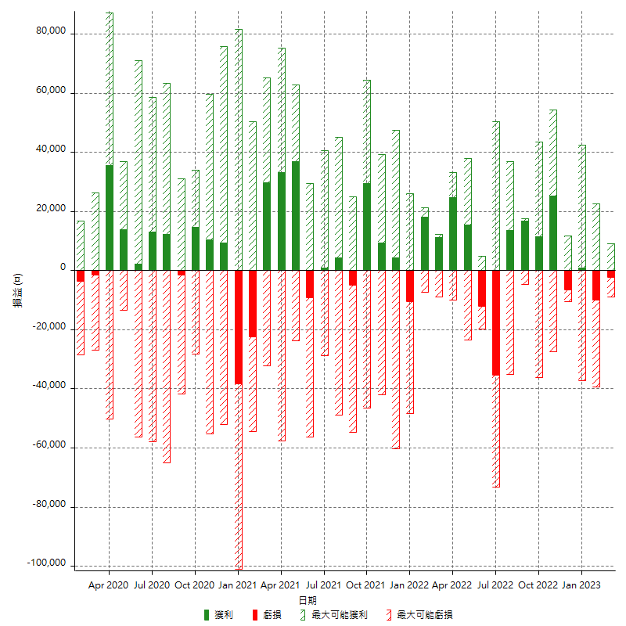

每月獲利和虧損 (%)

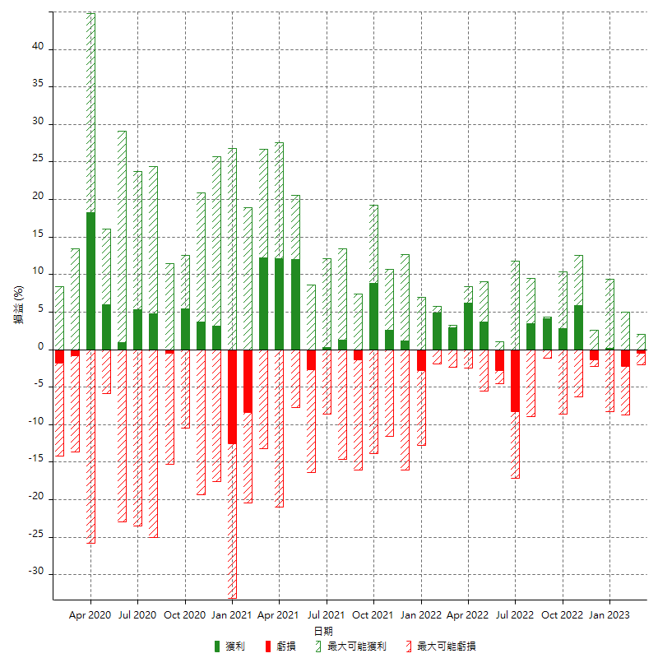

每月累積淨利

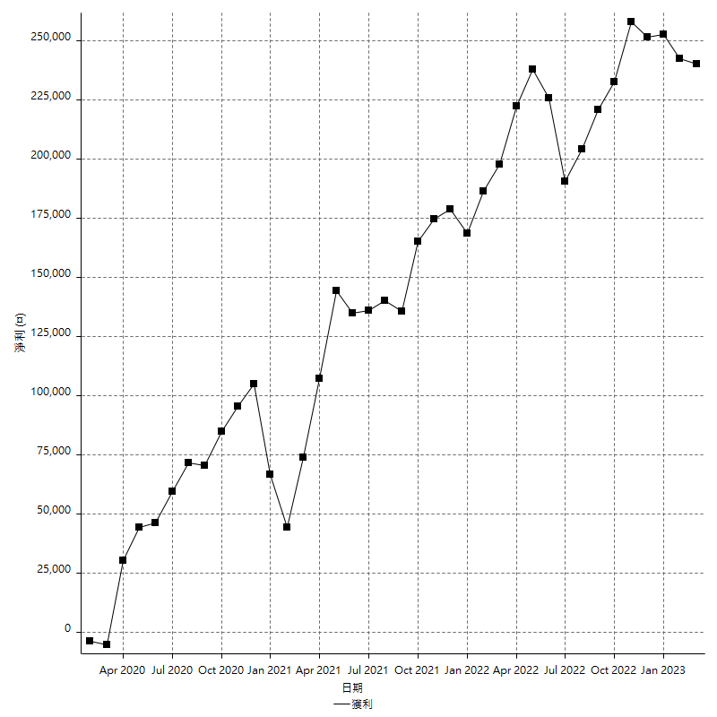

每月平均獲利

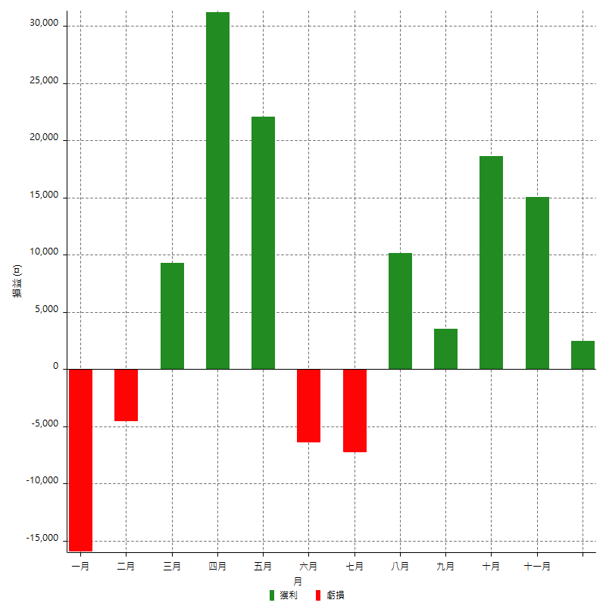

年獲利和虧損

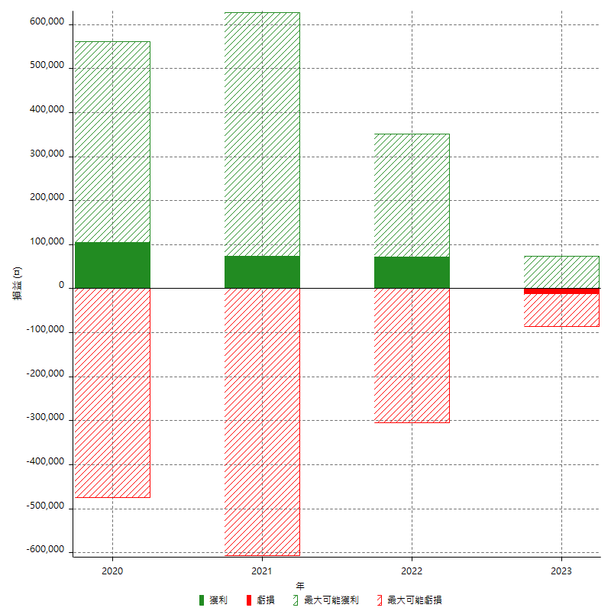

年獲利和虧損 (%)

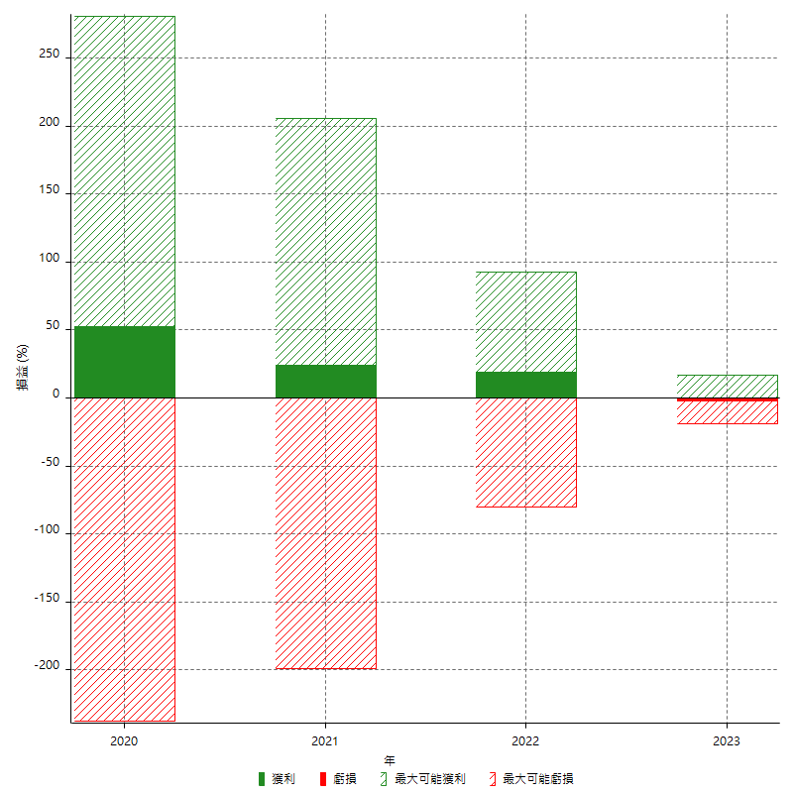

每年累積淨利

